Resultados Temp_PT100_Bioflo115
Temperatura del sistema de medición con sensor pt100 vs. instrumento industrial bioflo115
 | Sensor PT100 | Bioflo 115
2023-10-22 | 25.0128 | 24.9974
2023-10-22 | 24.9980 | 24.9974
2023-10-22 | 24.9985 | 24.9974
2023-10-22 | 25.0111 | 24.9974
2023-10-22 | 24.9614 | 24.9851
2023-10-22 | 24.9934 | 24.9974
2023-10-22 | 24.9998 | 24.9974
2023-10-22 | 24.9838 | 24.9973
2023-10-22 | 24.9885 | 24.9912
2023-10-22 | 24.9822 | 24.9913
2023-10-22 | 25.0002 | 24.9913
2023-10-22 | 25.0387 | 24.9912
2023-10-22 | 25.0020 | 25.0036
2023-10-22 | 24.9910 | 25.0036
2023-10-22 | 25.0200 | 24.9974
2023-10-22 | 24.9998 | 24.9974
2023-10-22 | 24.9870 | 25.0097
2023-10-22 | 25.0040 | 25.0035
2023-10-22 | 24.9831 | 24.9974
2023-10-22 | 25.0031 | 24.9974
2023-10-22 | 24.9966 | 24.9913
2023-10-22 | 24.9898 | 24.9974
2023-10-22 | 24.9886 | 24.9974
2023-10-22 | 24.9892 | 24.9912
2023-10-22 | 24.9990 | 24.9972
2023-10-22 | 24.9878 | 24.9913
2023-10-22 | 24.9903 | 24.9974
2023-10-22 | 25.0089 | 24.9974
2023-10-22 | 24.9892 | 24.9913
2023-10-22 | 24.9892 | 25.0159
2023-10-22 | 25.0193 | 24.9974
2023-10-22 | 25.0098 | 25.0035
2023-10-22 | 24.9897 | 24.9851
2023-10-22 | 25.0075 | 25.0035
2023-10-22 | 24.9743 | 25.0036
2023-10-22 | 24.9993 | 24.9973
2023-10-22 | 25.0035 | 25.0035
2023-10-22 | 24.9980 | 24.9912
2023-10-22 | 25.0107 | 25.0036
2023-10-22 | 25.0088 | 25.0097
2023-10-22 | 25.0113 | 25.0036
2023-10-22 | 24.9950 | 24.9913
2023-10-22 | 25.0111 | 24.9975
2023-10-22 | 25.0042 | 24.9913
2023-10-22 | 24.9938 | 24.9789
2023-10-22 | 25.0299 | 24.9913
2023-10-22 | 24.9932 | 24.9912
2023-10-22 | 25.0006 | 25.0035
2023-10-22 | 24.9951 | 25.0096
2023-10-22 | 24.9942 | 25.0036
...
Fecha | Sensor PT100 | Bioflo 115
2023-10-22 | 25.0128 | 24.9974
2023-10-22 | 24.9980 | 24.9974
2023-10-22 | 24.9985 | 24.9974
2023-10-22 | 25.0111 | 24.9974
2023-10-22 | 24.9614 | 24.9851
2023-10-22 | 24.9934 | 24.9974
2023-10-22 | 24.9998 | 24.9974
2023-10-22 | 24.9838 | 24.9973
2023-10-22 | 24.9885 | 24.9912
2023-10-22 | 24.9822 | 24.9913
2023-10-22 | 25.0002 | 24.9913
2023-10-22 | 25.0387 | 24.9912
2023-10-22 | 25.0020 | 25.0036
2023-10-22 | 24.9910 | 25.0036
2023-10-22 | 25.0200 | 24.9974
2023-10-22 | 24.9998 | 24.9974
2023-10-22 | 24.9870 | 25.0097
2023-10-22 | 25.0040 | 25.0035
2023-10-22 | 24.9831 | 24.9974
2023-10-22 | 25.0031 | 24.9974
2023-10-22 | 24.9966 | 24.9913
2023-10-22 | 24.9898 | 24.9974
2023-10-22 | 24.9886 | 24.9974
2023-10-22 | 24.9892 | 24.9912
2023-10-22 | 24.9990 | 24.9972 | Concepto Estadístico | Sensor PT100 | Bioflo 115
2023-10-22 | 24.9878 | 24.9913 | Min | 24.9407 | 24.9666
2023-10-22 | 24.9903 | 24.9974 | Max | 25.0564 | 25.0343
2023-10-22 | 25.0089 | 24.9974 | Promedio | 25.0002 | 25.0002
2023-10-22 | 24.9892 | 24.9913 | Moda | 25.0107 | 24.9974
2023-10-22 | 24.9892 | 25.0159 | Mediana | 25.0004 | 24.9975
2023-10-22 | 25.0193 | 24.9974
2023-10-22 | 25.0098 | 25.0035
2023-10-22 | 24.9897 | 24.9851
2023-10-22 | 25.0075 | 25.0035
2023-10-22 | 24.9743 | 25.0036
2023-10-22 | 24.9993 | 24.9973
2023-10-22 | 25.0035 | 25.0035
2023-10-22 | 24.9980 | 24.9912
2023-10-22 | 25.0107 | 25.0036
2023-10-22 | 25.0088 | 25.0097
2023-10-22 | 25.0113 | 25.0036
2023-10-22 | 24.9950 | 24.9913
2023-10-22 | 25.0111 | 24.9975
2023-10-22 | 25.0042 | 24.9913
2023-10-22 | 24.9938 | 24.9789
2023-10-22 | 25.0299 | 24.9913
2023-10-22 | 24.9932 | 24.9912
2023-10-22 | 25.0006 | 25.0035
2023-10-22 | 24.9951 | 25.0096
2023-10-22 | 24.9942 | 25.0036
2023-10-22 | 24.9884 | 25.0097
2023-10-22 | 24.9954 | 25.0035
2023-10-22 | 25.0265 | 24.9974
2023-10-22 | 24.9902 | 25.0097
2023-10-22 | 25.0095 | 25.0035
2023-10-22 | 24.9981 | 25.0096
2023-10-22 | 24.9982 | 24.9912
2023-10-22 | 24.9835 | 25.0035
2023-10-22 | 24.9992 | 25.0035
2023-10-22 | 24.9874 | 25.0097
2023-10-22 | 25.0251 | 25.0035
2023-10-22 | 24.9905 | 24.9973
2023-10-22 | 24.9956 | 24.9974
2023-10-22 | 25.0075 | 24.9912
2023-10-22 | 24.9760 | 24.9974
2023-10-22 | 25.0370 | 24.9913
2023-10-22 | 24.9998 | 24.9912
2023-10-22 | 24.9987 | 24.9974
2023-10-22 | 25.0128 | 24.9974
2023-10-22 | 25.0154 | 24.9852
2023-10-22 | 24.9977 | 25.0036
2023-10-22 | 25.0182 | 24.9913
2023-10-22 | 25.0305 | 24.9974
2023-10-22 | 24.9876 | 24.9912
2023-10-22 | 24.9903 | 24.9974
2023-10-22 | 25.0069 | 25.0036
2023-10-22 | 25.0031 | 24.9973
2023-10-22 | 25.0009 | 24.9974
2023-10-22 | 25.0035 | 25.0035
2023-10-22 | 25.0141 | 24.9974
2023-10-22 | 25.0004 | 24.9974
2023-10-22 | 24.9877 | 24.9851
2023-10-22 | 24.9971 | 25.0036
2023-10-22 | 24.9946 | 24.9790
2023-10-22 | 24.9899 | 25.0035
2023-10-22 | 25.0126 | 25.0036
2023-10-22 | 25.0044 | 24.9974
2023-10-22 | 25.0080 | 24.9974
2023-10-22 | 24.9831 | 24.9974
2023-10-22 | 25.0032 | 24.9974
2023-10-22 | 25.0090 | 25.0096
2023-10-22 | 25.0358 | 25.0097
2023-10-22 | 25.0087 | 25.0097
2023-10-22 | 25.0046 | 24.9851
2023-10-22 | 25.0152 | 24.9974
2023-10-22 | 25.0061 | 25.0097
2023-10-22 | 25.0150 | 24.9974
2023-10-22 | 25.0057 | 25.0096
2023-10-22 | 24.9979 | 24.9851
2023-10-22 | 24.9938 | 24.9913
2023-10-22 | 25.0044 | 24.9975
2023-10-22 | 25.0089 | 24.9912
2023-10-22 | 25.0021 | 24.9974
2023-10-22 | 24.9981 | 24.9974
2023-10-22 | 25.0098 | 24.9974
2023-10-22 | 25.0086 | 24.9851
2023-10-22 | 24.9882 | 24.9974
2023-10-22 | 24.9664 | 24.9911
2023-10-22 | 24.9793 | 24.9912
2023-10-22 | 24.9987 | 25.0158
2023-10-22 | 25.0217 | 24.9974
2023-10-22 | 25.0263 | 25.0159
2023-10-22 | 24.9974 | 25.0097
2023-10-22 | 24.9966 | 25.0036
2023-10-22 | 25.0028 | 24.9974
2023-10-22 | 25.0391 | 24.9974
2023-10-22 | 24.9808 | 25.0035
2023-10-22 | 25.0045 | 24.9973
2023-10-22 | 24.9810 | 25.0035
2023-10-22 | 25.0038 | 25.0159
2023-10-22 | 24.9832 | 25.0097
2023-10-22 | 24.9931 | 25.0034
2023-10-22 | 24.9981 | 25.0036
2023-10-22 | 24.9940 | 25.0035
2023-10-22 | 25.0022 | 24.9912
2023-10-22 | 25.0006 | 24.9913
2023-10-22 | 25.0160 | 24.9974
2023-10-22 | 24.9880 | 24.9913
2023-10-22 | 25.0050 | 25.0035
2023-10-22 | 25.0196 | 24.9974
2023-10-22 | 25.0013 | 24.9912
2023-10-22 | 25.0051 | 24.9913
2023-10-22 | 24.9860 | 24.9913
2023-10-22 | 24.9954 | 24.9851
2023-10-22 | 25.0069 | 24.9974
2023-10-22 | 25.0204 | 24.9912
2023-10-22 | 25.0014 | 25.0036
2023-10-22 | 25.0066 | 25.0036
2023-10-22 | 24.9773 | 25.0036
2023-10-22 | 25.0166 | 25.0035
2023-10-22 | 25.0157 | 24.9974
2023-10-22 | 25.0136 | 24.9974
2023-10-22 | 24.9900 | 24.9912
2023-10-22 | 25.0069 | 24.9850
2023-10-22 | 25.0173 | 24.9912
2023-10-22 | 25.0153 | 24.9974
2023-10-22 | 25.0008 | 24.9974
2023-10-22 | 25.0153 | 24.9974
2023-10-22 | 24.9788 | 24.9974
2023-10-22 | 24.9848 | 25.0035
2023-10-22 | 25.0107 | 24.9974
2023-10-22 | 25.0015 | 24.9974
2023-10-22 | 25.0059 | 24.9851
2023-10-22 | 24.9934 | 24.9974
2023-10-22 | 24.9780 | 24.9913
2023-10-22 | 25.0003 | 25.0036
2023-10-22 | 25.0289 | 24.9974
2023-10-22 | 24.9641 | 24.9974
2023-10-22 | 25.0157 | 24.9913
2023-10-22 | 24.9817 | 24.9974
2023-10-22 | 24.9848 | 24.9974
2023-10-22 | 24.9961 | 25.0035
2023-10-22 | 25.0118 | 24.9913
2023-10-22 | 24.9699 | 25.0035
2023-10-22 | 25.0000 | 25.0158
2023-10-22 | 25.0095 | 24.9973
2023-10-22 | 24.9901 | 25.0035
2023-10-22 | 25.0094 | 24.9974
2023-10-22 | 24.9712 | 24.9974
2023-10-22 | 24.9916 | 24.9851
2023-10-22 | 24.9900 | 24.9974
2023-10-22 | 24.9913 | 25.0035
2023-10-22 | 25.0294 | 24.9912
2023-10-22 | 25.0177 | 25.0097
2023-10-22 | 25.0178 | 25.0035
2023-10-22 | 25.0224 | 24.9974
2023-10-22 | 25.0019 | 24.9974
2023-10-22 | 24.9954 | 25.0035
2023-10-22 | 24.9910 | 24.9912
2023-10-22 | 25.0079 | 25.0097
2023-10-22 | 24.9645 | 24.9913
2023-10-22 | 25.0195 | 25.0096
2023-10-22 | 24.9906 | 24.9912
2023-10-22 | 25.0060 | 24.9973
2023-10-22 | 24.9964 | 24.9974
2023-10-22 | 25.0158 | 25.0036
2023-10-22 | 25.0181 | 24.9974
2023-10-22 | 25.0142 | 24.9974
2023-10-22 | 24.9864 | 24.9851
2023-10-22 | 25.0214 | 24.9973
2023-10-22 | 25.0062 | 25.0035
2023-10-22 | 25.0137 | 24.9974
2023-10-22 | 24.9902 | 25.0035
2023-10-22 | 25.0050 | 24.9974
2023-10-22 | 25.0061 | 24.9974
2023-10-22 | 25.0247 | 25.0035
2023-10-22 | 25.0093 | 24.9912
2023-10-22 | 24.9976 | 25.0035
2023-10-22 | 25.0147 | 25.0036
2023-10-22 | 24.9923 | 25.0096
2023-10-22 | 25.0006 | 25.0097
2023-10-22 | 25.0171 | 25.0096
2023-10-22 | 25.0286 | 24.9975
2023-10-22 | 24.9978 | 25.0035
2023-10-22 | 24.9687 | 25.0035
2023-10-22 | 25.0076 | 24.9912
2023-10-22 | 24.9840 | 25.0035
2023-10-22 | 24.9831 | 24.9974
2023-10-22 | 25.0056 | 24.9974
2023-10-22 | 25.0084 | 24.9974
2023-10-22 | 25.0058 | 24.9974
2023-10-22 | 24.9881 | 24.9912
2023-10-22 | 24.9907 | 24.9912
2023-10-22 | 24.9839 | 24.9912
2023-10-22 | 24.9900 | 24.9912
2023-10-22 | 24.9877 | 24.9851
2023-10-22 | 25.0054 | 24.9973
2023-10-22 | 24.9842 | 25.0096
2023-10-22 | 24.9946 | 25.0035
2023-10-22 | 25.0192 | 24.9912
2023-10-22 | 24.9874 | 25.0035
2023-10-22 | 24.9987 | 25.0035
2023-10-22 | 24.9883 | 24.9974
2023-10-22 | 25.0108 | 24.9974
2023-10-22 | 24.9815 | 24.9912
2023-10-22 | 25.0007 | 24.9974
2023-10-22 | 25.0169 | 24.9975
2023-10-22 | 24.9971 | 24.9912
2023-10-22 | 24.9770 | 24.9973
2023-10-22 | 24.9973 | 25.0036
2023-10-22 | 24.9999 | 24.9974
2023-10-22 | 25.0105 | 24.9912
2023-10-22 | 24.9889 | 24.9913
2023-10-22 | 24.9727 | 24.9912
2023-10-22 | 25.0047 | 25.0036
2023-10-22 | 25.0000 | 24.9973
2023-10-22 | 24.9957 | 24.9913
2023-10-22 | 25.0043 | 24.9913
2023-10-22 | 25.0282 | 24.9973
2023-10-22 | 24.9875 | 24.9912
2023-10-22 | 25.0030 | 25.0035
2023-10-22 | 24.9906 | 25.0036
2023-10-22 | 25.0084 | 25.0036
2023-10-22 | 25.0054 | 24.9912
2023-10-22 | 24.9901 | 25.0035
2023-10-22 | 24.9889 | 24.9975
2023-10-22 | 25.0175 | 24.9973
2023-10-22 | 25.0130 | 24.9974
2023-10-22 | 25.0093 | 24.9974
2023-10-22 | 25.0089 | 24.9974
2023-10-22 | 25.0134 | 24.9912
2023-10-22 | 24.9994 | 24.9912
2023-10-22 | 25.0043 | 24.9851
2023-10-22 | 24.9884 | 24.9974
2023-10-22 | 25.0033 | 24.9912
2023-10-22 | 25.0044 | 24.9974
2023-10-22 | 25.0256 | 25.0097
2023-10-22 | 24.9875 | 25.0097
2023-10-22 | 25.0065 | 24.9974
2023-10-22 | 25.0178 | 24.9912
2023-10-22 | 25.0026 | 24.9912
2023-10-22 | 25.0004 | 24.9973
2023-10-22 | 25.0101 | 25.0096
2023-10-22 | 25.0208 | 24.9913
2023-10-22 | 24.9948 | 25.0035
2023-10-22 | 24.9992 | 24.9974
2023-10-22 | 24.9884 | 25.0035
2023-10-22 | 24.9707 | 24.9912
2023-10-22 | 25.0009 | 24.9974
2023-10-22 | 24.9913 | 24.9974
2023-10-22 | 24.9963 | 25.0097
2023-10-22 | 25.0012 | 24.9912
2023-10-22 | 25.0055 | 24.9913
2023-10-22 | 25.0096 | 24.9974
2023-10-22 | 25.0095 | 25.0036
2023-10-22 | 24.9929 | 25.0035
2023-10-22 | 25.0016 | 24.9973
2023-10-22 | 25.0013 | 25.0036
2023-10-22 | 24.9761 | 25.0096
2023-10-22 | 24.9943 | 24.9913
2023-10-22 | 24.9988 | 25.0098
2023-10-22 | 25.0039 | 24.9974
2023-10-22 | 25.0096 | 25.0036
2023-10-22 | 25.0298 | 24.9913
2023-10-22 | 25.0149 | 25.0035
2023-10-22 | 24.9993 | 25.0097
2023-10-22 | 24.9749 | 24.9974
2023-10-22 | 25.0178 | 25.0158
2023-10-22 | 24.9927 | 25.0035
2023-10-22 | 25.0019 | 25.0097
2023-10-22 | 25.0087 | 25.0036
2023-10-22 | 24.9792 | 24.9913
2023-10-22 | 25.0260 | 25.0097
2023-10-22 | 25.0119 | 24.9851
2023-10-22 | 24.9836 | 24.9912
2023-10-22 | 25.0085 | 25.0097
2023-10-22 | 25.0345 | 25.0035
2023-10-22 | 25.0065 | 24.9790
2023-10-22 | 25.0101 | 25.0035
2023-10-22 | 25.0238 | 25.0097
2023-10-22 | 25.0022 | 24.9851
2023-10-22 | 24.9901 | 25.0096
2023-10-22 | 24.9916 | 24.9912
2023-10-22 | 25.0196 | 25.0035
2023-10-22 | 25.0153 | 24.9974
2023-10-22 | 24.9724 | 24.9974
2023-10-22 | 25.0001 | 25.0097
2023-10-22 | 24.9978 | 25.0097
2023-10-22 | 25.0170 | 25.0036
2023-10-22 | 24.9873 | 24.9912
2023-10-22 | 25.0149 | 24.9913
2023-10-22 | 24.9920 | 24.9912
2023-10-22 | 25.0037 | 24.9974
2023-10-22 | 24.9938 | 24.9912
2023-10-22 | 25.0130 | 24.9851
2023-10-22 | 24.9885 | 24.9975
2023-10-22 | 24.9898 | 24.9912
2023-10-22 | 24.9710 | 24.9913
2023-10-22 | 24.9741 | 25.0036
2023-10-22 | 25.0012 | 24.9912
2023-10-22 | 24.9993 | 24.9913
2023-10-22 | 25.0165 | 24.9912
2023-10-22 | 25.0097 | 25.0035
2023-10-22 | 24.9971 | 24.9912
2023-10-22 | 24.9914 | 24.9973
2023-10-22 | 25.0075 | 24.9974
2023-10-22 | 24.9683 | 24.9912
2023-10-22 | 24.9972 | 24.9974
2023-10-22 | 25.0119 | 24.9973
2023-10-22 | 24.9990 | 24.9974
2023-10-22 | 24.9995 | 24.9974
2023-10-22 | 25.0035 | 24.9974
2023-10-22 | 24.9810 | 24.9912
2023-10-22 | 24.9684 | 24.9974
2023-10-22 | 24.9714 | 25.0036
2023-10-22 | 24.9906 | 24.9912
2023-10-22 | 24.9972 | 25.0159
2023-10-22 | 24.9632 | 24.9912
2023-10-22 | 24.9973 | 24.9974
2023-10-22 | 25.0046 | 24.9974
2023-10-22 | 24.9741 | 24.9912
2023-10-22 | 25.0153 | 24.9974
2023-10-22 | 25.0073 | 24.9912
2023-10-22 | 24.9964 | 24.9974
2023-10-22 | 24.9851 | 25.0096
2023-10-22 | 24.9746 | 24.9975
2023-10-22 | 24.9966 | 24.9974
2023-10-22 | 24.9844 | 24.9974
2023-10-22 | 24.9857 | 25.0036
2023-10-22 | 24.9818 | 25.0096
2023-10-22 | 25.0044 | 24.9973
2023-10-22 | 24.9953 | 24.9974
2023-10-22 | 24.9847 | 25.0035
2023-10-22 | 25.0235 | 24.9974
2023-10-22 | 24.9901 | 24.9912
2023-10-22 | 24.9769 | 25.0036
2023-10-22 | 25.0127 | 24.9851
2023-10-22 | 25.0262 | 24.9913
2023-10-22 | 24.9999 | 25.0036
2023-10-22 | 24.9920 | 24.9912
2023-10-22 | 25.0093 | 25.0036
2023-10-22 | 24.9815 | 25.0035
2023-10-22 | 24.9926 | 24.9975
2023-10-22 | 25.0191 | 24.9974
2023-10-22 | 25.0010 | 24.9974
2023-10-22 | 25.0152 | 24.9974
2023-10-22 | 25.0230 | 25.0035
2023-10-22 | 25.0158 | 25.0097
2023-10-22 | 24.9925 | 25.0159
2023-10-22 | 24.9971 | 24.9974
2023-10-22 | 25.0056 | 25.0035
2023-10-22 | 25.0014 | 25.0219
2023-10-22 | 25.0049 | 25.0158
2023-10-22 | 25.0260 | 25.0035
2023-10-22 | 25.0371 | 25.0035
2023-10-22 | 25.0144 | 25.0035
2023-10-22 | 25.0047 | 24.9974
2023-10-22 | 25.0113 | 25.0096
2023-10-22 | 25.0003 | 24.9974
2023-10-22 | 24.9993 | 24.9913
2023-10-22 | 24.9906 | 24.9912
2023-10-22 | 25.0024 | 25.0097
2023-10-22 | 25.0299 | 25.0158
2023-10-22 | 24.9845 | 24.9913
2023-10-22 | 25.0050 | 24.9913
2023-10-22 | 25.0131 | 24.9973
2023-10-22 | 25.0185 | 24.9974
2023-10-22 | 25.0102 | 24.9974
2023-10-22 | 25.0029 | 25.0097
2023-10-22 | 25.0201 | 25.0097
2023-10-22 | 25.0037 | 24.9974
2023-10-22 | 25.0271 | 25.0096
2023-10-22 | 24.9996 | 24.9973
2023-10-22 | 24.9991 | 24.9974
2023-10-22 | 25.0143 | 24.9974
2023-10-22 | 25.0272 | 25.0097
2023-10-22 | 25.0109 | 24.9912
2023-10-22 | 24.9720 | 25.0097
2023-10-22 | 25.0153 | 24.9912
2023-10-22 | 25.0090 | 25.0097
2023-10-22 | 24.9954 | 24.9974
2023-10-22 | 25.0171 | 25.0035
2023-10-22 | 24.9909 | 25.0036
2023-10-22 | 24.9792 | 24.9972
2023-10-22 | 24.9676 | 24.9974
2023-10-22 | 24.9901 | 24.9974
2023-10-22 | 24.9951 | 24.9912
2023-10-22 | 24.9842 | 24.9851
2023-10-22 | 25.0098 | 24.9973
2023-10-22 | 25.0189 | 25.0096
2023-10-22 | 25.0026 | 25.0035
2023-10-22 | 24.9927 | 25.0035
2023-10-22 | 24.9687 | 24.9913
2023-10-22 | 24.9915 | 24.9973
2023-10-22 | 24.9828 | 25.0098
2023-10-22 | 24.9953 | 25.0096
2023-10-22 | 24.9926 | 25.0097
2023-10-22 | 25.0103 | 24.9789
2023-10-22 | 25.0161 | 24.9974
2023-10-22 | 24.9862 | 24.9974
2023-10-22 | 24.9864 | 24.9851
2023-10-22 | 24.9974 | 24.9974
2023-10-22 | 24.9864 | 25.0158
2023-10-22 | 24.9954 | 25.0096
2023-10-22 | 24.9826 | 25.0035
2023-10-22 | 24.9910 | 25.0035
2023-10-22 | 24.9672 | 25.0098
2023-10-22 | 24.9849 | 24.9973
2023-10-22 | 24.9970 | 24.9974
2023-10-22 | 25.0207 | 24.9974
2023-10-22 | 24.9794 | 25.0159
2023-10-22 | 24.9907 | 25.0035
2023-10-22 | 25.0323 | 25.0036
2023-10-22 | 24.9816 | 25.0158
2023-10-22 | 25.0104 | 24.9974
2023-10-22 | 24.9886 | 25.0097
2023-10-22 | 25.0189 | 25.0035
2023-10-22 | 24.9946 | 25.0035
2023-10-22 | 25.0088 | 24.9912
2023-10-22 | 25.0248 | 24.9913
2023-10-22 | 25.0281 | 24.9974
2023-10-22 | 25.0058 | 25.0035
2023-10-22 | 25.0182 | 25.0036
2023-10-22 | 25.0020 | 24.9851
2023-10-22 | 24.9983 | 25.0035
2023-10-22 | 25.0260 | 24.9912
2023-10-22 | 24.9880 | 25.0036
2023-10-22 | 25.0345 | 25.0036
2023-10-22 | 25.0148 | 25.0035
2023-10-22 | 24.9998 | 25.0096
2023-10-22 | 24.9894 | 25.0096
2023-10-22 | 24.9910 | 24.9974
2023-10-22 | 24.9999 | 25.0036
2023-10-22 | 24.9914 | 25.0035
2023-10-22 | 25.0045 | 25.0158
2023-10-22 | 25.0042 | 25.0097
2023-10-22 | 24.9757 | 25.0035
2023-10-22 | 25.0099 | 25.0035
2023-10-22 | 25.0164 | 25.0096
2023-10-22 | 24.9912 | 25.0035
2023-10-22 | 24.9820 | 25.0035
2023-10-22 | 24.9944 | 25.0035
2023-10-22 | 24.9750 | 25.0096
2023-10-22 | 25.0132 | 25.0035
2023-10-22 | 25.0154 | 25.0096
2023-10-22 | 25.0225 | 25.0096
2023-10-22 | 25.0137 | 25.0096
2023-10-22 | 25.0092 | 25.0097
2023-10-22 | 24.9855 | 25.0097
2023-10-22 | 25.0043 | 25.0097
2023-10-22 | 24.9854 | 25.0097
2023-10-22 | 24.9965 | 24.9974
2023-10-22 | 25.0160 | 24.9974
2023-10-22 | 24.9836 | 25.0036
2023-10-22 | 25.0014 | 25.0035
2023-10-22 | 24.9976 | 25.0035
2023-10-22 | 24.9910 | 25.0219
2023-10-22 | 24.9845 | 25.0097
2023-10-22 | 24.9823 | 25.0098
2023-10-22 | 25.0104 | 25.0159
2023-10-22 | 24.9828 | 25.0035
2023-10-22 | 25.0095 | 25.0096
2023-10-22 | 25.0002 | 25.0096
2023-10-22 | 24.9717 | 25.0034
2023-10-22 | 24.9920 | 25.0035
2023-10-22 | 25.0097 | 25.0096
2023-10-22 | 25.0207 | 25.0096
2023-10-22 | 25.0142 | 25.0158
2023-10-22 | 24.9831 | 25.0159
2023-10-22 | 25.0017 | 25.0035
2023-10-22 | 24.9895 | 25.0158
2023-10-22 | 25.0088 | 25.0035
2023-10-22 | 24.9897 | 25.0035
2023-10-22 | 24.9801 | 25.0097
2023-10-22 | 24.9843 | 25.0158
2023-10-22 | 24.9968 | 25.0036
2023-10-22 | 24.9918 | 25.0096
2023-10-22 | 24.9989 | 25.0158
2023-10-22 | 24.9692 | 25.0036
2023-10-22 | 24.9900 | 25.0097
2023-10-22 | 24.9912 | 25.0220
2023-10-22 | 25.0101 | 25.0097
2023-10-22 | 24.9825 | 25.0097
2023-10-22 | 25.0008 | 25.0097
2023-10-22 | 25.0097 | 25.0158
2023-10-22 | 25.0189 | 25.0035
2023-10-22 | 24.9953 | 25.0159
2023-10-22 | 24.9998 | 25.0096
2023-10-22 | 24.9964 | 25.0036
2023-10-22 | 25.0218 | 24.9974
2023-10-22 | 24.9899 | 25.0036
2023-10-22 | 24.9980 | 25.0281
2023-10-22 | 24.9985 | 25.0158
2023-10-22 | 25.0028 | 25.0035
2023-10-22 | 24.9981 | 25.0158
2023-10-22 | 25.0020 | 25.0035
2023-10-22 | 25.0228 | 25.0158
2023-10-22 | 24.9715 | 25.0097
2023-10-22 | 25.0198 | 25.0159
2023-10-22 | 25.0062 | 25.0035
2023-10-22 | 24.9979 | 25.0096
2023-10-22 | 25.0124 | 25.0097
2023-10-22 | 25.0185 | 25.0097
2023-10-22 | 25.0236 | 25.0096
2023-10-22 | 25.0204 | 25.0035
2023-10-22 | 25.0044 | 25.0097
2023-10-22 | 24.9818 | 25.0159
2023-10-22 | 24.9768 | 25.0158
2023-10-22 | 25.0001 | 25.0097
2023-10-22 | 24.9926 | 25.0097
2023-10-22 | 25.0028 | 25.0158
2023-10-22 | 25.0053 | 25.0037
2023-10-22 | 24.9968 | 25.0035
2023-10-22 | 25.0012 | 25.0035
2023-10-22 | 25.0375 | 25.0159
2023-10-22 | 25.0022 | 25.0097
2023-10-22 | 25.0210 | 25.0219
2023-10-22 | 24.9907 | 25.0035
2023-10-22 | 25.0008 | 25.0158
2023-10-22 | 24.9778 | 25.0035
2023-10-22 | 24.9838 | 25.0036
2023-10-22 | 24.9694 | 25.0035
2023-10-22 | 24.9828 | 25.0282
2023-10-22 | 24.9963 | 25.0158
2023-10-22 | 25.0279 | 25.0158
2023-10-22 | 25.0176 | 25.0095
2023-10-22 | 24.9937 | 24.9913
2023-10-22 | 24.9914 | 24.9974
2023-10-22 | 25.0013 | 25.0097
2023-10-22 | 24.9846 | 24.9912
2023-10-22 | 25.0014 | 25.0096
2023-10-22 | 25.0169 | 25.0220
2023-10-22 | 24.9927 | 25.0220
2023-10-22 | 24.9962 | 25.0220
2023-10-22 | 25.0126 | 25.0220
2023-10-22 | 25.0210 | 25.0096
2023-10-22 | 24.9964 | 25.0035
2023-10-22 | 24.9827 | 25.0158
2023-10-22 | 24.9948 | 25.0158
2023-10-22 | 25.0117 | 24.9974
2023-10-22 | 25.0009 | 25.0158
2023-10-22 | 25.0267 | 25.0097
2023-10-22 | 24.9941 | 25.0098
2023-10-22 | 24.9851 | 25.0096
2023-10-22 | 25.0153 | 25.0035
2023-10-22 | 24.9836 | 25.0097
2023-10-22 | 25.0116 | 25.0096
2023-10-22 | 24.9903 | 25.0036
2023-10-22 | 24.9928 | 24.9974
2023-10-22 | 25.0356 | 25.0035
2023-10-22 | 24.9826 | 25.0219
2023-10-22 | 25.0123 | 25.0097
2023-10-22 | 24.9995 | 24.9974
2023-10-22 | 24.9975 | 24.9975
2023-10-22 | 25.0040 | 25.0097
2023-10-22 | 24.9957 | 25.0159
2023-10-22 | 24.9896 | 25.0097
2023-10-22 | 25.0082 | 24.9974
2023-10-22 | 25.0129 | 25.0097
2023-10-22 | 25.0246 | 25.0097
2023-10-22 | 25.0356 | 25.0036
2023-10-22 | 25.0033 | 25.0097
2023-10-22 | 24.9919 | 25.0098
2023-10-22 | 25.0056 | 25.0097
2023-10-22 | 25.0075 | 25.0035
2023-10-22 | 24.9811 | 24.9974
2023-10-22 | 24.9668 | 24.9974
2023-10-22 | 24.9981 | 24.9912
2023-10-22 | 25.0376 | 24.9973
2023-10-22 | 24.9900 | 25.0036
2023-10-22 | 24.9864 | 24.9975
2023-10-22 | 25.0114 | 25.0096
2023-10-22 | 24.9896 | 24.9790
2023-10-22 | 25.0223 | 24.9974
2023-10-22 | 25.0098 | 25.0097
2023-10-22 | 25.0071 | 25.0096
2023-10-22 | 24.9795 | 25.0159
2023-10-22 | 25.0053 | 25.0097
2023-10-22 | 25.0191 | 25.0096
2023-10-22 | 25.0089 | 25.0036
2023-10-22 | 24.9837 | 25.0158
2023-10-22 | 25.0012 | 25.0159
2023-10-22 | 24.9817 | 25.0159
2023-10-22 | 25.0019 | 25.0036
2023-10-22 | 24.9900 | 25.0158
2023-10-22 | 24.9773 | 25.0097
2023-10-22 | 25.0115 | 25.0035
2023-10-22 | 24.9937 | 25.0036
2023-10-22 | 24.9930 | 25.0036
2023-10-22 | 25.0120 | 25.0035
2023-10-22 | 25.0009 | 24.9974
2023-10-22 | 24.9787 | 25.0097
2023-10-22 | 25.0061 | 25.0035
2023-10-22 | 25.0063 | 25.0036
2023-10-22 | 24.9930 | 25.0035
2023-10-22 | 25.0073 | 25.0159
2023-10-22 | 24.9760 | 25.0097
2023-10-22 | 25.0095 | 25.0158
2023-10-22 | 24.9908 | 25.0096
2023-10-22 | 24.9842 | 25.0036
2023-10-22 | 25.0241 | 25.0219
2023-10-22 | 24.9916 | 25.0036
2023-10-22 | 24.9850 | 25.0035
2023-10-22 | 24.9848 | 25.0036
2023-10-22 | 25.0138 | 25.0098
2023-10-22 | 24.9937 | 24.9975
2023-10-22 | 25.0278 | 25.0096
2023-10-22 | 24.9932 | 24.9974
2023-10-22 | 24.9865 | 25.0096
2023-10-22 | 25.0037 | 24.9975
2023-10-22 | 24.9837 | 24.9975
2023-10-22 | 25.0183 | 24.9912
2023-10-22 | 25.0095 | 25.0097
2023-10-22 | 24.9996 | 25.0097
2023-10-22 | 24.9988 | 25.0097
2023-10-22 | 24.9956 | 25.0096
2023-10-22 | 24.9983 | 25.0097
2023-10-22 | 24.9839 | 24.9975
2023-10-22 | 24.9796 | 24.9972
2023-10-22 | 25.0077 | 25.0096
2023-10-22 | 25.0042 | 25.0096
2023-10-22 | 24.9865 | 25.0159
2023-10-22 | 24.9959 | 24.9973
2023-10-22 | 24.9854 | 24.9852
2023-10-22 | 24.9908 | 25.0159
2023-10-22 | 25.0068 | 25.0036
2023-10-22 | 25.0058 | 24.9852
2023-10-22 | 25.0173 | 24.9974
2023-10-22 | 25.0010 | 24.9975
2023-10-22 | 25.0179 | 25.0220
2023-10-22 | 25.0180 | 24.9975
2023-10-22 | 24.9896 | 24.9975
2023-10-22 | 25.0032 | 24.9851
2023-10-22 | 25.0115 | 25.0098
2023-10-22 | 25.0015 | 25.0037
2023-10-22 | 24.9899 | 25.0042
2023-10-22 | 25.0126 | 25.0098
2023-10-22 | 25.0203 | 25.0159
2023-10-22 | 24.9990 | 25.0095
2023-10-22 | 24.9907 | 25.0158
2023-10-22 | 24.9947 | 25.0035
2023-10-22 | 25.0054 | 25.0097
2023-10-22 | 25.0059 | 25.0158
2023-10-22 | 25.0032 | 24.9974
2023-10-22 | 25.0217 | 25.0036
2023-10-22 | 24.9859 | 25.0036
2023-10-22 | 25.0022 | 25.0158
2023-10-22 | 25.0052 | 25.0097
2023-10-22 | 25.0227 | 25.0097
2023-10-22 | 24.9966 | 25.0159
2023-10-22 | 25.0094 | 25.0096
2023-10-22 | 25.0116 | 25.0097
2023-10-22 | 24.9827 | 25.0159
2023-10-22 | 25.0179 | 25.0035
2023-10-22 | 24.9894 | 25.0158
2023-10-22 | 24.9813 | 25.0159
2023-10-22 | 24.9971 | 25.0220
2023-10-22 | 24.9897 | 25.0097
2023-10-22 | 24.9851 | 25.0159
2023-10-22 | 25.0195 | 25.0159
2023-10-22 | 24.9982 | 25.0036
2023-10-22 | 25.0019 | 25.0097
2023-10-22 | 24.9834 | 25.0159
2023-10-22 | 24.9853 | 25.0159
2023-10-22 | 24.9933 | 25.0097
2023-10-22 | 25.0075 | 25.0159
2023-10-22 | 24.9913 | 25.0158
2023-10-22 | 24.9930 | 25.0098
2023-10-22 | 25.0227 | 25.0159
2023-10-22 | 24.9602 | 25.0219
2023-10-22 | 24.9993 | 25.0097
2023-10-22 | 24.9840 | 24.9974
2023-10-22 | 24.9734 | 25.0036
2023-10-22 | 24.9791 | 25.0097
2023-10-22 | 25.0189 | 25.0098
2023-10-22 | 24.9918 | 25.0035
2023-10-22 | 24.9915 | 25.0035
2023-10-22 | 25.0018 | 25.0036
2023-10-22 | 25.0027 | 25.0159
2023-10-22 | 24.9962 | 25.0159
2023-10-22 | 24.9946 | 25.0097
2023-10-22 | 25.0313 | 25.0036
2023-10-22 | 25.0072 | 24.9974
2023-10-22 | 24.9762 | 25.0036
2023-10-22 | 25.0246 | 25.0159
2023-10-22 | 25.0078 | 25.0036
2023-10-22 | 24.9907 | 25.0097
2023-10-22 | 24.9764 | 25.0158
2023-10-22 | 24.9920 | 25.0159
2023-10-22 | 25.0365 | 24.9974
2023-10-22 | 25.0087 | 25.0036
2023-10-22 | 25.0164 | 25.0036
2023-10-22 | 24.9950 | 25.0221
2023-10-22 | 25.0032 | 24.9974
2023-10-22 | 24.9894 | 25.0037
2023-10-22 | 24.9941 | 25.0035
2023-10-22 | 24.9717 | 25.0097
2023-10-22 | 25.0215 | 25.0097
2023-10-22 | 24.9900 | 25.0097
2023-10-22 | 24.9806 | 25.0036
2023-10-22 | 25.0210 | 25.0097
2023-10-22 | 24.9876 | 25.0098
2023-10-22 | 24.9980 | 25.0159
2023-10-22 | 25.0225 | 25.0035
2023-10-22 | 25.0202 | 25.0097
2023-10-22 | 24.9839 | 25.0036
2023-10-22 | 25.0225 | 25.0098
2023-10-22 | 24.9901 | 25.0098
2023-10-22 | 24.9832 | 24.9912
2023-10-22 | 24.9809 | 24.9913
2023-10-22 | 24.9805 | 24.9974
2023-10-22 | 24.9922 | 24.9974
2023-10-22 | 24.9980 | 25.0097
2023-10-22 | 24.9954 | 24.9851
2023-10-22 | 24.9759 | 25.0034
2023-10-22 | 25.0063 | 25.0097
2023-10-22 | 25.0111 | 25.0098
2023-10-22 | 24.9829 | 25.0096
2023-10-22 | 25.0114 | 25.0036
2023-10-22 | 24.9707 | 24.9913
2023-10-22 | 25.0011 | 25.0098
2023-10-22 | 24.9672 | 24.9973
2023-10-22 | 24.9880 | 25.0159
2023-10-22 | 24.9798 | 25.0036
2023-10-22 | 25.0122 | 25.0159
2023-10-22 | 24.9634 | 24.9912
2023-10-22 | 24.9861 | 24.9974
2023-10-22 | 25.0116 | 24.9974
2023-10-22 | 24.9796 | 25.0036
2023-10-22 | 24.9868 | 24.9912
2023-10-22 | 24.9945 | 24.9974
2023-10-22 | 25.0123 | 24.9912
2023-10-22 | 24.9747 | 24.9975
2023-10-22 | 24.9752 | 24.9974
2023-10-22 | 25.0172 | 24.9913
2023-10-22 | 24.9888 | 25.0036
2023-10-22 | 25.0055 | 25.0036
2023-10-22 | 25.0196 | 24.9975
2023-10-22 | 24.9835 | 24.9913
2023-10-22 | 25.0201 | 24.9851
2023-10-22 | 25.0257 | 24.9975
2023-10-22 | 24.9765 | 24.9912
2023-10-22 | 24.9795 | 24.9853
2023-10-22 | 25.0149 | 25.0097
2023-10-22 | 25.0015 | 25.0035
2023-10-22 | 25.0025 | 25.0035
2023-10-22 | 25.0175 | 24.9974
2023-10-22 | 24.9785 | 25.0098
2023-10-22 | 25.0323 | 25.0036
2023-10-22 | 25.0000 | 25.0098
2023-10-22 | 24.9792 | 24.9974
2023-10-22 | 25.0236 | 25.0036
2023-10-22 | 25.0054 | 25.0158
2023-10-22 | 25.0169 | 25.0036
2023-10-22 | 25.0027 | 25.0036
2023-10-22 | 25.0195 | 25.0036
2023-10-22 | 25.0060 | 24.9851
2023-10-22 | 25.0257 | 25.0098
2023-10-22 | 24.9826 | 25.0098
2023-10-22 | 25.0190 | 25.0038
2023-10-22 | 24.9954 | 25.0097
2023-10-22 | 24.9990 | 24.9974
2023-10-22 | 25.0035 | 25.0036
2023-10-22 | 24.9948 | 24.9974
2023-10-22 | 25.0291 | 25.0037
2023-10-22 | 25.0117 | 24.9974
2023-10-22 | 24.9988 | 25.0036
2023-10-22 | 24.9966 | 24.9912
2023-10-22 | 25.0140 | 24.9914
2023-10-22 | 24.9909 | 25.0038
2023-10-22 | 25.0329 | 24.9851
2023-10-22 | 25.0187 | 25.0036
2023-10-22 | 25.0117 | 24.9911
2023-10-22 | 25.0000 | 25.0159
2023-10-22 | 25.0252 | 24.9918
2023-10-22 | 25.0163 | 24.9912
2023-10-22 | 24.9925 | 24.9974
2023-10-22 | 25.0058 | 24.9852
2023-10-22 | 24.9888 | 24.9975
2023-10-22 | 25.0115 | 24.9851
2023-10-22 | 24.9921 | 24.9851
2023-10-22 | 24.9847 | 24.9974
2023-10-22 | 24.9942 | 24.9791
2023-10-22 | 24.9795 | 24.9851
2023-10-22 | 25.0326 | 24.9913
2023-10-22 | 24.9932 | 24.9974
2023-10-22 | 24.9749 | 25.0098
2023-10-22 | 25.0002 | 24.9913
2023-10-22 | 25.0025 | 24.9912
2023-10-22 | 24.9638 | 24.9913
2023-10-22 | 25.0062 | 24.9790
2023-10-22 | 24.9959 | 24.9973
2023-10-22 | 25.0075 | 24.9851
2023-10-22 | 24.9855 | 24.9790
2023-10-22 | 25.0051 | 24.9852
2023-10-22 | 24.9929 | 24.9851
2023-10-22 | 24.9893 | 24.9851
2023-10-22 | 24.9888 | 24.9789
2023-10-22 | 25.0046 | 24.9912
2023-10-22 | 24.9865 | 24.9851
2023-10-22 | 25.0007 | 24.9914
2023-10-22 | 25.0340 | 24.9851
2023-10-22 | 24.9995 | 24.9851
2023-10-22 | 24.9961 | 24.9974
2023-10-22 | 24.9809 | 24.9913
2023-10-22 | 24.9756 | 24.9975
2023-10-22 | 24.9937 | 25.0036
2023-10-22 | 24.9897 | 25.0036
2023-10-22 | 24.9963 | 24.9974
2023-10-22 | 25.0087 | 24.9851
2023-10-22 | 25.0030 | 24.9851
2023-10-22 | 24.9978 | 24.9913
2023-10-22 | 24.9809 | 25.0036
2023-10-22 | 25.0039 | 24.9974
2023-10-22 | 25.0133 | 24.9974
2023-10-22 | 24.9967 | 24.9913
2023-10-22 | 25.0054 | 24.9912
2023-10-22 | 25.0029 | 25.0036
2023-10-22 | 25.0228 | 24.9851
2023-10-22 | 25.0002 | 24.9974
2023-10-22 | 24.9873 | 25.0035
2023-10-22 | 24.9777 | 24.9974
2023-10-22 | 24.9809 | 24.9974
2023-10-22 | 25.0157 | 25.0096
2023-10-22 | 25.0040 | 25.0097
2023-10-22 | 24.9829 | 24.9975
2023-10-22 | 25.0041 | 24.9912
2023-10-22 | 24.9979 | 24.9913
2023-10-22 | 25.0285 | 24.9974
2023-10-22 | 25.0302 | 25.0221
2023-10-22 | 24.9833 | 24.9851
2023-10-22 | 24.9946 | 25.0036
2023-10-22 | 25.0032 | 24.9912
2023-10-22 | 25.0125 | 24.9851
2023-10-22 | 25.0175 | 24.9912
2023-10-22 | 24.9677 | 24.9913
2023-10-22 | 25.0219 | 25.0097
2023-10-22 | 25.0177 | 24.9913
2023-10-22 | 24.9798 | 25.0098
2023-10-22 | 24.9956 | 25.0036
2023-10-22 | 24.9967 | 24.9974
2023-10-22 | 25.0023 | 25.0097
2023-10-22 | 24.9888 | 25.0035
2023-10-22 | 24.9702 | 25.0036
2023-10-22 | 25.0186 | 24.9974
2023-10-22 | 24.9830 | 25.0036
2023-10-22 | 25.0063 | 25.0036
2023-10-22 | 24.9880 | 25.0097
2023-10-22 | 25.0034 | 24.9913
2023-10-22 | 25.0063 | 25.0036
2023-10-22 | 25.0161 | 24.9974
2023-10-22 | 25.0100 | 25.0097
2023-10-22 | 25.0080 | 25.0159
2023-10-22 | 25.0065 | 24.9974
2023-10-22 | 25.0034 | 24.9974
2023-10-22 | 24.9918 | 24.9974
2023-10-22 | 24.9937 | 24.9974
2023-10-22 | 25.0363 | 25.0097
2023-10-22 | 25.0058 | 24.9851
2023-10-22 | 25.0241 | 24.9914
2023-10-22 | 25.0038 | 25.0036
2023-10-22 | 24.9918 | 25.0097
2023-10-22 | 25.0159 | 24.9974
2023-10-22 | 25.0096 | 25.0035
2023-10-22 | 24.9926 | 24.9912
2023-10-22 | 25.0082 | 24.9974
2023-10-22 | 25.0263 | 24.9913
2023-10-22 | 24.9941 | 24.9913
2023-10-22 | 24.9874 | 25.0097
2023-10-22 | 24.9997 | 25.0035
2023-10-22 | 25.0267 | 25.0036
2023-10-22 | 24.9871 | 25.0036
2023-10-22 | 25.0165 | 24.9974
2023-10-22 | 24.9999 | 25.0036
2023-10-22 | 25.0153 | 24.9974
2023-10-22 | 24.9985 | 25.0159
2023-10-22 | 25.0051 | 24.9913
2023-10-22 | 24.9911 | 24.9913
2023-10-22 | 24.9991 | 24.9851
2023-10-22 | 24.9876 | 24.9912
2023-10-22 | 24.9778 | 24.9913
2023-10-22 | 25.0022 | 24.9913
2023-10-22 | 25.0109 | 24.9974
2023-10-22 | 25.0173 | 25.0097
2023-10-22 | 25.0026 | 24.9913
2023-10-22 | 25.0095 | 24.9975
2023-10-22 | 25.0053 | 24.9913
2023-10-22 | 24.9954 | 24.9974
2023-10-22 | 25.0136 | 24.9975
2023-10-22 | 24.9861 | 24.9974
2023-10-22 | 25.0028 | 25.0036
2023-10-22 | 24.9735 | 24.9912
2023-10-22 | 25.0287 | 25.0096
2023-10-22 | 25.0067 | 24.9913
2023-10-22 | 25.0010 | 25.0097
2023-10-22 | 25.0199 | 24.9974
2023-10-22 | 24.9932 | 24.9851
2023-10-22 | 25.0040 | 25.0036
2023-10-22 | 25.0026 | 24.9851
2023-10-22 | 25.0172 | 25.0036
2023-10-22 | 25.0145 | 25.0036
2023-10-22 | 24.9654 | 24.9790
2023-10-22 | 24.9997 | 24.9851
2023-10-22 | 24.9768 | 24.9974
2023-10-22 | 24.9951 | 24.9974
2023-10-22 | 24.9905 | 24.9913
2023-10-22 | 25.0221 | 24.9912
2023-10-22 | 24.9999 | 24.9974
2023-10-22 | 25.0120 | 25.0036
2023-10-22 | 25.0133 | 24.9975
2023-10-22 | 24.9987 | 24.9974
2023-10-22 | 24.9760 | 24.9913
2023-10-22 | 24.9960 | 24.9912
2023-10-22 | 25.0018 | 24.9851
2023-10-22 | 25.0173 | 24.9975
2023-10-22 | 25.0069 | 24.9851
2023-10-22 | 24.9962 | 24.9913
2023-10-22 | 24.9952 | 24.9913
2023-10-22 | 24.9851 | 25.0035
2023-10-22 | 25.0092 | 24.9912
2023-10-22 | 24.9942 | 24.9912
2023-10-22 | 25.0112 | 24.9975
2023-10-22 | 24.9987 | 24.9852
2023-10-22 | 25.0004 | 24.9974
2023-10-22 | 24.9998 | 25.0036
2023-10-22 | 25.0082 | 24.9913
2023-10-22 | 24.9616 | 24.9912
2023-10-22 | 24.9950 | 24.9851
2023-10-22 | 24.9655 | 24.9974
2023-10-22 | 25.0054 | 25.0036
2023-10-22 | 25.0392 | 25.0098
2023-10-22 | 24.9863 | 24.9975
2023-10-22 | 25.0139 | 24.9974
2023-10-22 | 24.9900 | 24.9974
2023-10-22 | 24.9878 | 24.9913
2023-10-22 | 25.0089 | 24.9974
2023-10-22 | 25.0222 | 24.9912
2023-10-22 | 24.9830 | 25.0036
2023-10-22 | 24.9949 | 24.9851
2023-10-22 | 25.0273 | 25.0036
2023-10-22 | 24.9811 | 24.9852
2023-10-22 | 24.9911 | 24.9851
2023-10-22 | 25.0057 | 24.9912
2023-10-22 | 25.0030 | 24.9851
2023-10-22 | 25.0268 | 24.9851
2023-10-22 | 25.0125 | 24.9913
2023-10-22 | 25.0184 | 24.9912
2023-10-22 | 25.0197 | 24.9850
2023-10-22 | 25.0202 | 24.9913
2023-10-22 | 25.0220 | 24.9913
2023-10-22 | 25.0126 | 24.9974
2023-10-22 | 24.9827 | 24.9974
2023-10-22 | 24.9884 | 24.9851
2023-10-22 | 24.9909 | 25.0035
2023-10-22 | 25.0107 | 24.9974
2023-10-22 | 24.9997 | 25.0036
2023-10-22 | 24.9976 | 25.0035
2023-10-22 | 24.9977 | 25.0097
2023-10-22 | 24.9881 | 25.0035
2023-10-22 | 24.9920 | 24.9914
2023-10-22 | 25.0056 | 24.9974
2023-10-22 | 24.9751 | 24.9912
2023-10-22 | 25.0004 | 25.0036
2023-10-22 | 25.0297 | 25.0036
2023-10-22 | 25.0098 | 25.0035
2023-10-22 | 25.0244 | 25.0159
2023-10-22 | 24.9876 | 24.9912
2023-10-22 | 25.0032 | 24.9974
2023-10-22 | 24.9989 | 24.9974
2023-10-22 | 25.0007 | 25.0097
2023-10-22 | 25.0123 | 25.0097
2023-10-22 | 25.0019 | 24.9974
2023-10-22 | 24.9712 | 25.0035
2023-10-22 | 24.9671 | 24.9974
2023-10-22 | 24.9782 | 24.9974
2023-10-22 | 25.0228 | 24.9911
2023-10-22 | 24.9941 | 25.0035
2023-10-22 | 25.0034 | 25.0098
2023-10-22 | 25.0010 | 24.9851
2023-10-22 | 24.9927 | 24.9851
2023-10-22 | 25.0173 | 24.9974
2023-10-22 | 24.9933 | 24.9912
2023-10-22 | 25.0327 | 24.9851
2023-10-22 | 24.9987 | 24.9852
2023-10-22 | 25.0077 | 24.9913
2023-10-22 | 25.0021 | 24.9974
2023-10-22 | 25.0098 | 25.0036
2023-10-22 | 24.9831 | 24.9912
2023-10-22 | 25.0069 | 24.9913
2023-10-22 | 25.0093 | 24.9912
2023-10-22 | 24.9878 | 25.0036
2023-10-22 | 25.0122 | 24.9913
2023-10-22 | 25.0100 | 24.9974
2023-10-22 | 24.9966 | 24.9973
2023-10-22 | 24.9988 | 24.9974
2023-10-22 | 24.9876 | 24.9974
2023-10-22 | 24.9908 | 25.0035
2023-10-22 | 25.0080 | 24.9974
2023-10-22 | 24.9955 | 24.9914
2023-10-22 | 25.0111 | 24.9974
2023-10-22 | 24.9997 | 25.0036
2023-10-22 | 24.9975 | 24.9851
2023-10-22 | 25.0185 | 24.9851
2023-10-22 | 25.0032 | 24.9974
2023-10-22 | 24.9859 | 24.9974
2023-10-22 | 24.9856 | 24.9974
2023-10-22 | 24.9691 | 25.0036
2023-10-22 | 24.9957 | 24.9974
2023-10-22 | 25.0115 | 24.9913
2023-10-22 | 24.9958 | 25.0036
2023-10-22 | 24.9937 | 24.9851
2023-10-22 | 25.0003 | 24.9913
2023-10-22 | 25.0011 | 24.9913
2023-10-22 | 25.0052 | 24.9975
2023-10-22 | 24.9911 | 25.0036
2023-10-22 | 24.9841 | 24.9974
2023-10-22 | 24.9721 | 24.9974
2023-10-22 | 25.0214 | 25.0036
2023-10-22 | 24.9944 | 24.9913
2023-10-22 | 24.9995 | 24.9851
2023-10-22 | 25.0126 | 24.9974
2023-10-22 | 25.0310 | 24.9851
2023-10-22 | 25.0042 | 24.9851
2023-10-22 | 25.0175 | 24.9975
2023-10-22 | 25.0116 | 24.9851
2023-10-22 | 24.9828 | 24.9975
2023-10-22 | 25.0138 | 24.9974
2023-10-22 | 24.9821 | 24.9851
2023-10-22 | 24.9932 | 24.9912
2023-10-22 | 24.9658 | 24.9973
2023-10-22 | 25.0082 | 24.9913
2023-10-22 | 24.9925 | 24.9851
2023-10-22 | 25.0168 | 24.9851
2023-10-22 | 25.0167 | 24.9975
2023-10-22 | 25.0092 | 25.0036
2023-10-22 | 24.9744 | 24.9974
2023-10-22 | 25.0048 | 24.9912
2023-10-22 | 25.0121 | 25.0036
2023-10-22 | 25.0113 | 24.9913
2023-10-22 | 24.9917 | 25.0036
2023-10-22 | 24.9818 | 24.9974
2023-10-22 | 24.9871 | 24.9974
2023-10-22 | 25.0031 | 24.9913
2023-10-22 | 24.9903 | 24.9912
2023-10-22 | 24.9899 | 25.0159
2023-10-22 | 24.9921 | 24.9972
2023-10-22 | 24.9762 | 24.9974
2023-10-22 | 24.9934 | 24.9974
2023-10-22 | 25.0005 | 24.9912
2023-10-22 | 25.0052 | 25.0036
2023-10-22 | 24.9896 | 24.9912
2023-10-22 | 25.0246 | 24.9913
2023-10-22 | 24.9854 | 24.9973
2023-10-22 | 25.0140 | 24.9911
2023-10-22 | 25.0123 | 25.0036
2023-10-22 | 25.0340 | 24.9913
2023-10-22 | 25.0145 | 24.9974
2023-10-22 | 24.9986 | 24.9912
2023-10-22 | 25.0107 | 24.9974
2023-10-22 | 25.0156 | 24.9975
2023-10-22 | 25.0209 | 25.0035
2023-10-22 | 25.0082 | 24.9975
2023-10-22 | 25.0141 | 24.9913
2023-10-22 | 24.9985 | 24.9975
2023-10-22 | 25.0030 | 24.9912
2023-10-22 | 24.9872 | 24.9975
2023-10-22 | 25.0004 | 24.9850
2023-10-22 | 25.0016 | 24.9851
2023-10-22 | 25.0054 | 24.9912
2023-10-22 | 24.9982 | 24.9913
2023-10-22 | 25.0085 | 24.9975
2023-10-22 | 25.0140 | 24.9974
2023-10-22 | 24.9909 | 24.9851
2023-10-22 | 24.9951 | 24.9912
2023-10-22 | 25.0215 | 25.0035
2023-10-22 | 25.0094 | 24.9913
2023-10-22 | 24.9791 | 24.9972
2023-10-22 | 25.0198 | 24.9851
2023-10-22 | 25.0124 | 25.0036
2023-10-22 | 25.0052 | 24.9975
2023-10-22 | 24.9877 | 24.9911
2023-10-22 | 25.0044 | 24.9913
2023-10-22 | 24.9811 | 24.9912
2023-10-22 | 25.0126 | 24.9975
2023-10-22 | 24.9882 | 25.0036
2023-10-22 | 24.9730 | 24.9913
2023-10-22 | 25.0046 | 24.9912
2023-10-22 | 25.0192 | 24.9974
2023-10-22 | 24.9788 | 24.9975
2023-10-22 | 25.0136 | 24.9913
2023-10-22 | 25.0010 | 25.0097
2023-10-22 | 25.0117 | 25.0035
2023-10-22 | 25.0010 | 24.9913
2023-10-22 | 24.9890 | 24.9973
2023-10-22 | 25.0168 | 24.9852
2023-10-22 | 24.9973 | 24.9974
2023-10-22 | 24.9834 | 24.9975
2023-10-22 | 24.9842 | 25.0035
2023-10-22 | 24.9770 | 24.9974
2023-10-22 | 25.0021 | 24.9913
2023-10-22 | 24.9991 | 24.9912
2023-10-22 | 24.9860 | 24.9973
2023-10-22 | 25.0118 | 24.9912
2023-10-22 | 24.9915 | 24.9975
2023-10-22 | 25.0110 | 24.9851
2023-10-22 | 24.9943 | 24.9973
2023-10-22 | 24.9964 | 24.9974
2023-10-22 | 25.0176 | 24.9974
2023-10-22 | 25.0199 | 24.9913
2023-10-22 | 25.0152 | 24.9973
2023-10-22 | 25.0098 | 24.9974
2023-10-22 | 25.0050 | 24.9912
2023-10-22 | 25.0063 | 24.9913
2023-10-22 | 25.0234 | 24.9913
2023-10-22 | 24.9952 | 24.9912
2023-10-22 | 24.9884 | 24.9852
2023-10-22 | 24.9844 | 24.9974
2023-10-22 | 24.9726 | 24.9851
2023-10-22 | 24.9928 | 24.9974
2023-10-22 | 24.9870 | 24.9974
2023-10-22 | 25.0104 | 24.9974
2023-10-22 | 24.9822 | 24.9851
2023-10-22 | 24.9883 | 24.9975
2023-10-22 | 25.0206 | 24.9975
2023-10-22 | 24.9869 | 24.9913
2023-10-22 | 25.0137 | 24.9974
2023-10-22 | 25.0269 | 24.9912
2023-10-22 | 24.9984 | 25.0035
2023-10-22 | 25.0012 | 25.0035
2023-10-22 | 24.9958 | 24.9913
2023-10-22 | 24.9961 | 24.9974
2023-10-22 | 24.9852 | 25.0035
2023-10-22 | 25.0281 | 24.9789
2023-10-22 | 25.0150 | 24.9974
2023-10-22 | 24.9921 | 24.9974
2023-10-22 | 24.9874 | 24.9974
2023-10-22 | 24.9920 | 24.9974
2023-10-22 | 24.9850 | 24.9913
2023-10-22 | 25.0254 | 24.9790
2023-10-22 | 24.9948 | 24.9913
2023-10-22 | 25.0041 | 24.9913
2023-10-22 | 24.9900 | 24.9974
2023-10-22 | 25.0093 | 24.9913
2023-10-22 | 24.9859 | 24.9974
2023-10-22 | 25.0257 | 24.9912
2023-10-22 | 24.9913 | 25.0036
2023-10-22 | 24.9922 | 24.9974
2023-10-22 | 24.9956 | 24.9974
2023-10-22 | 25.0065 | 24.9974
2023-10-22 | 25.0004 | 24.9974
2023-10-22 | 25.0317 | 25.0035
2023-10-22 | 24.9724 | 24.9912
2023-10-22 | 25.0174 | 25.0035
2023-10-22 | 25.0101 | 24.9974
2023-10-22 | 25.0235 | 24.9974
2023-10-22 | 25.0094 | 24.9914
2023-10-22 | 25.0292 | 24.9912
2023-10-22 | 25.0141 | 24.9913
2023-10-22 | 25.0023 | 24.9912
2023-10-22 | 24.9757 | 25.0097
2023-10-22 | 24.9798 | 24.9974
2023-10-22 | 25.0079 | 24.9913
2023-10-22 | 25.0249 | 24.9790
2023-10-22 | 25.0019 | 24.9912
2023-10-22 | 24.9976 | 24.9913
2023-10-22 | 25.0065 | 25.0096
2023-10-22 | 24.9837 | 24.9975
2023-10-22 | 25.0222 | 24.9790
2023-10-22 | 25.0099 | 24.9912
2023-10-22 | 24.9986 | 24.9913
2023-10-22 | 25.0175 | 24.9913
2023-10-22 | 25.0096 | 24.9913
2023-10-22 | 24.9994 | 24.9974
2023-10-22 | 24.9944 | 24.9851
2023-10-22 | 24.9939 | 24.9851
2023-10-22 | 25.0069 | 24.9851
2023-10-22 | 24.9860 | 24.9912
2023-10-22 | 25.0240 | 24.9913
2023-10-22 | 25.0346 | 24.9851
2023-10-22 | 25.0008 | 24.9974
2023-10-22 | 25.0197 | 24.9913
2023-10-22 | 24.9938 | 24.9974
2023-10-22 | 24.9990 | 25.0036
2023-10-22 | 24.9647 | 25.0036
2023-10-22 | 24.9916 | 24.9974
2023-10-22 | 24.9924 | 24.9912
2023-10-22 | 25.0067 | 24.9974
2023-10-22 | 25.0051 | 24.9974
2023-10-22 | 24.9867 | 25.0036
2023-10-22 | 24.9935 | 25.0035
2023-10-22 | 25.0029 | 24.9912
2023-10-22 | 24.9843 | 24.9913
2023-10-22 | 25.0054 | 25.0035
2023-10-22 | 24.9948 | 24.9850
2023-10-22 | 24.9809 | 24.9912
2023-10-22 | 25.0143 | 24.9974
2023-10-22 | 24.9851 | 25.0035
2023-10-22 | 24.9965 | 25.0035
2023-10-22 | 25.0058 | 24.9974
2023-10-22 | 25.0077 | 25.0097
2023-10-22 | 25.0139 | 24.9851
2023-10-22 | 24.9720 | 24.9974
2023-10-22 | 25.0078 | 24.9913
2023-10-22 | 25.0116 | 25.0036
2023-10-22 | 24.9805 | 25.0096
2023-10-22 | 25.0474 | 25.0036
2023-10-22 | 25.0323 | 24.9974
2023-10-22 | 24.9818 | 25.0097
2023-10-22 | 25.0199 | 24.9974
2023-10-22 | 24.9967 | 24.9912
2023-10-22 | 25.0166 | 25.0035
2023-10-22 | 24.9960 | 24.9974
2023-10-22 | 25.0135 | 24.9975
2023-10-22 | 24.9918 | 24.9974
2023-10-22 | 25.0199 | 24.9912
2023-10-22 | 25.0012 | 24.9974
2023-10-22 | 24.9904 | 24.9974
2023-10-22 | 24.9763 | 24.9913
2023-10-22 | 24.9837 | 25.0035
2023-10-22 | 25.0051 | 25.0035
2023-10-22 | 25.0117 | 24.9974
2023-10-22 | 25.0135 | 24.9850
2023-10-22 | 25.0025 | 24.9912
2023-10-22 | 25.0108 | 25.0097
2023-10-22 | 25.0089 | 25.0035
2023-10-22 | 25.0030 | 24.9974
2023-10-22 | 24.9894 | 25.0097
2023-10-22 | 24.9932 | 25.0036
2023-10-22 | 24.9864 | 24.9975
2023-10-22 | 25.0077 | 25.0035
2023-10-22 | 25.0107 | 24.9912
2023-10-22 | 25.0018 | 24.9973
2023-10-22 | 25.0000 | 24.9973
2023-10-22 | 25.0062 | 24.9974
2023-10-22 | 25.0076 | 24.9974
2023-10-22 | 25.0355 | 24.9790
2023-10-22 | 24.9675 | 25.0096
2023-10-22 | 24.9978 | 24.9974
2023-10-22 | 24.9780 | 24.9912
2023-10-22 | 24.9699 | 24.9974
2023-10-22 | 25.0449 | 24.9913
2023-10-22 | 25.0052 | 24.9913
2023-10-22 | 25.0157 | 24.9912
2023-10-22 | 25.0096 | 24.9851
2023-10-22 | 25.0225 | 24.9912
2023-10-22 | 24.9991 | 24.9974
2023-10-22 | 24.9753 | 25.0036
2023-10-22 | 25.0084 | 24.9913
2023-10-22 | 25.0000 | 24.9912
2023-10-22 | 24.9947 | 24.9973
2023-10-22 | 25.0033 | 24.9912
2023-10-22 | 24.9750 | 25.0035
2023-10-22 | 25.0119 | 24.9973
2023-10-22 | 25.0011 | 24.9973
2023-10-22 | 24.9836 | 24.9913
2023-10-22 | 25.0093 | 24.9913
2023-10-22 | 24.9719 | 24.9913
2023-10-22 | 24.9996 | 24.9974
2023-10-22 | 25.0103 | 24.9974
2023-10-22 | 25.0161 | 25.0035
2023-10-22 | 25.0076 | 24.9974
2023-10-22 | 24.9997 | 24.9974
2023-10-22 | 24.9917 | 24.9974
2023-10-22 | 24.9917 | 25.0097
2023-10-22 | 24.9910 | 24.9974
2023-10-22 | 24.9947 | 25.0036
2023-10-22 | 25.0127 | 24.9912
2023-10-22 | 25.0099 | 25.0036
2023-10-22 | 25.0190 | 24.9974
2023-10-22 | 25.0186 | 24.9974
2023-10-22 | 25.0324 | 24.9973
2023-10-22 | 24.9841 | 25.0035
2023-10-22 | 25.0032 | 25.0035
2023-10-22 | 24.9839 | 25.0036
2023-10-22 | 25.0015 | 25.0035
2023-10-22 | 25.0021 | 25.0035
2023-10-22 | 25.0013 | 25.0035
2023-10-22 | 24.9948 | 24.9974
2023-10-22 | 24.9886 | 24.9974
2023-10-22 | 24.9987 | 25.0036
2023-10-22 | 24.9900 | 24.9851
2023-10-22 | 25.0000 | 24.9913
2023-10-22 | 25.0126 | 24.9974
2023-10-22 | 25.0079 | 25.0035
2023-10-22 | 24.9931 | 24.9912
2023-10-22 | 24.9985 | 24.9974
2023-10-22 | 24.9882 | 25.0097
2023-10-22 | 25.0111 | 24.9974
2023-10-22 | 24.9995 | 24.9913
2023-10-22 | 24.9991 | 25.0035
2023-10-22 | 24.9966 | 25.0158
2023-10-22 | 25.0025 | 24.9974
2023-10-22 | 25.0163 | 25.0035
2023-10-22 | 25.0279 | 24.9974
2023-10-22 | 25.0054 | 24.9913
2023-10-22 | 25.0045 | 25.0035
2023-10-22 | 25.0241 | 24.9974
2023-10-22 | 25.0117 | 24.9913
2023-10-22 | 24.9999 | 24.9912
2023-10-22 | 25.0168 | 24.9974
2023-10-22 | 25.0052 | 25.0035
2023-10-22 | 24.9799 | 24.9913
2023-10-22 | 24.9990 | 24.9912
2023-10-22 | 25.0081 | 24.9789
2023-10-22 | 25.0068 | 25.0036
2023-10-22 | 24.9791 | 25.0036
2023-10-22 | 24.9938 | 25.0035
2023-10-22 | 24.9898 | 24.9851
2023-10-22 | 24.9686 | 24.9974
2023-10-22 | 25.0018 | 25.0036
2023-10-22 | 24.9834 | 24.9912
2023-10-22 | 25.0017 | 24.9851
2023-10-22 | 25.0009 | 24.9973
2023-10-22 | 25.0222 | 24.9974
2023-10-22 | 25.0139 | 24.9851
2023-10-22 | 24.9902 | 25.0035
2023-10-22 | 25.0145 | 24.9974
2023-10-22 | 25.0102 | 24.9912
2023-10-22 | 25.0007 | 24.9912
2023-10-22 | 25.0237 | 24.9974
2023-10-22 | 24.9910 | 25.0097
2023-10-22 | 24.9937 | 25.0035
2023-10-22 | 25.0012 | 24.9974
2023-10-22 | 24.9936 | 24.9913
2023-10-22 | 24.9973 | 24.9912
2023-10-22 | 24.9884 | 25.0036
2023-10-22 | 25.0118 | 24.9974
2023-10-22 | 24.9816 | 24.9912
2023-10-22 | 24.9825 | 25.0035
2023-10-22 | 25.0150 | 24.9913
2023-10-22 | 25.0026 | 25.0036
2023-10-22 | 25.0015 | 24.9974
2023-10-22 | 24.9922 | 25.0036
2023-10-22 | 25.0014 | 25.0035
2023-10-22 | 25.0040 | 25.0096
2023-10-22 | 24.9890 | 25.0036
2023-10-22 | 25.0101 | 24.9913
2023-10-22 | 25.0023 | 24.9974
2023-10-22 | 24.9850 | 24.9913
2023-10-22 | 25.0116 | 24.9973
2023-10-22 | 25.0141 | 24.9913
2023-10-22 | 25.0036 | 24.9912
2023-10-22 | 24.9963 | 24.9913
2023-10-22 | 25.0016 | 24.9913
2023-10-22 | 25.0288 | 24.9974
2023-10-22 | 24.9702 | 24.9974
2023-10-22 | 24.9965 | 25.0036
2023-10-22 | 25.0001 | 24.9789
2023-10-22 | 25.0009 | 24.9912
2023-10-22 | 24.9966 | 24.9974
2023-10-22 | 25.0174 | 25.0035
2023-10-22 | 24.9913 | 24.9974
2023-10-22 | 24.9897 | 25.0035
2023-10-22 | 25.0287 | 24.9913
2023-10-22 | 25.0060 | 24.9973
2023-10-22 | 24.9906 | 24.9912
2023-10-22 | 24.9883 | 24.9973
2023-10-22 | 25.0139 | 24.9974
2023-10-22 | 25.0071 | 24.9912
2023-10-22 | 24.9971 | 24.9851
2023-10-22 | 24.9956 | 24.9851
2023-10-22 | 24.9948 | 24.9912
2023-10-22 | 24.9888 | 24.9851
2023-10-22 | 24.9873 | 25.0035
2023-10-22 | 24.9765 | 25.0098
2023-10-22 | 25.0079 | 24.9913
2023-10-22 | 24.9906 | 24.9974
2023-10-22 | 25.0127 | 25.0096
2023-10-22 | 24.9919 | 24.9974
2023-10-22 | 24.9952 | 25.0035
2023-10-22 | 25.0182 | 24.9851
2023-10-22 | 25.0192 | 24.9851
2023-10-22 | 24.9962 | 25.0097
2023-10-22 | 24.9978 | 24.9974
2023-10-22 | 24.9946 | 24.9912
2023-10-22 | 24.9622 | 25.0035
2023-10-22 | 25.0091 | 24.9913
2023-10-22 | 25.0147 | 25.0035
2023-10-22 | 25.0081 | 24.9974
2023-10-22 | 24.9694 | 24.9974
2023-10-22 | 25.0124 | 24.9912
2023-10-22 | 24.9816 | 25.0035
2023-10-22 | 25.0252 | 24.9912
2023-10-22 | 24.9966 | 24.9851
2023-10-22 | 25.0102 | 25.0036
2023-10-22 | 24.9732 | 24.9974
2023-10-22 | 25.0057 | 25.0097
2023-10-22 | 25.0060 | 24.9974
2023-10-22 | 25.0023 | 24.9975
2023-10-22 | 25.0092 | 24.9975
2023-10-22 | 24.9991 | 24.9913
2023-10-22 | 24.9874 | 24.9974
2023-10-22 | 24.9989 | 25.0037
2023-10-22 | 25.0082 | 24.9974
2023-10-22 | 24.9963 | 24.9913
2023-10-22 | 24.9979 | 24.9851
2023-10-22 | 24.9939 | 25.0035
2023-10-22 | 25.0095 | 24.9913
2023-10-22 | 25.0121 | 25.0035
2023-10-22 | 25.0074 | 25.0035
2023-10-22 | 25.0110 | 24.9912
2023-10-22 | 24.9863 | 25.0097
2023-10-22 | 25.0039 | 24.9973
2023-10-22 | 24.9907 | 24.9912
2023-10-22 | 24.9894 | 25.0035
2023-10-22 | 24.9870 | 24.9913
2023-10-22 | 25.0076 | 25.0035
2023-10-22 | 24.9917 | 24.9912
2023-10-22 | 24.9974 | 25.0035
2023-10-22 | 24.9911 | 25.0096
2023-10-22 | 25.0089 | 24.9974
2023-10-22 | 25.0077 | 25.0035
2023-10-22 | 24.9966 | 25.0035
2023-10-22 | 24.9841 | 25.0035
2023-10-22 | 24.9958 | 25.0097
2023-10-22 | 24.9790 | 25.0097
2023-10-22 | 25.0012 | 25.0035
2023-10-22 | 24.9976 | 25.0036
2023-10-22 | 24.9958 | 24.9974
2023-10-22 | 25.0229 | 25.0035
2023-10-23 | 24.9930 | 25.0035
2023-10-23 | 25.0007 | 25.0035
2023-10-23 | 25.0151 | 24.9973
2023-10-23 | 24.9897 | 24.9973
2023-10-23 | 25.0091 | 24.9974
2023-10-23 | 24.9961 | 24.9973
2023-10-23 | 25.0042 | 25.0035
2023-10-23 | 25.0066 | 24.9974
2023-10-23 | 24.9641 | 25.0035
2023-10-23 | 25.0228 | 24.9912
2023-10-23 | 25.0054 | 24.9974
2023-10-23 | 25.0045 | 24.9912
2023-10-23 | 24.9797 | 24.9913
2023-10-23 | 25.0127 | 25.0035
2023-10-23 | 25.0190 | 25.0035
2023-10-23 | 24.9941 | 25.0097
2023-10-23 | 24.9971 | 24.9974
2023-10-23 | 25.0057 | 24.9974
2023-10-23 | 25.0062 | 25.0036
2023-10-23 | 24.9907 | 24.9912
2023-10-23 | 24.9930 | 25.0036
2023-10-23 | 24.9970 | 25.0036
2023-10-23 | 24.9854 | 25.0036
2023-10-23 | 25.0124 | 25.0035
2023-10-23 | 24.9823 | 25.0036
2023-10-23 | 25.0082 | 24.9974
2023-10-23 | 24.9965 | 25.0035
2023-10-23 | 25.0021 | 25.0098
2023-10-23 | 24.9973 | 24.9912
2023-10-23 | 24.9912 | 25.0035
2023-10-23 | 25.0126 | 24.9912
2023-10-23 | 24.9797 | 24.9912
2023-10-23 | 24.9888 | 25.0159
2023-10-23 | 24.9923 | 25.0035
2023-10-23 | 24.9985 | 25.0034
2023-10-23 | 25.0139 | 25.0035
2023-10-23 | 24.9926 | 25.0097
2023-10-23 | 25.0194 | 24.9974
2023-10-23 | 25.0173 | 25.0097
2023-10-23 | 24.9989 | 25.0158
2023-10-23 | 24.9999 | 25.0097
2023-10-23 | 24.9982 | 24.9974
2023-10-23 | 25.0016 | 25.0035
2023-10-23 | 24.9999 | 24.9913
2023-10-23 | 24.9909 | 25.0035
2023-10-23 | 24.9923 | 25.0036
2023-10-23 | 24.9910 | 25.0097
2023-10-23 | 25.0065 | 24.9974
2023-10-23 | 25.0144 | 25.0036
2023-10-23 | 25.0062 | 25.0034
2023-10-23 | 24.9961 | 25.0158
2023-10-23 | 25.0089 | 25.0035
2023-10-23 | 24.9869 | 24.9975
2023-10-23 | 25.0101 | 24.9974
2023-10-23 | 24.9847 | 25.0096
2023-10-23 | 25.0123 | 25.0158
2023-10-23 | 25.0086 | 24.9974
2023-10-23 | 25.0357 | 25.0097
2023-10-23 | 24.9884 | 25.0036
2023-10-23 | 24.9822 | 24.9851
2023-10-23 | 24.9927 | 24.9912
2023-10-23 | 25.0200 | 24.9974
2023-10-23 | 25.0041 | 24.9850
2023-10-23 | 24.9954 | 24.9974
2023-10-23 | 24.9841 | 24.9912
2023-10-23 | 24.9798 | 25.0035
2023-10-23 | 25.0034 | 24.9973
2023-10-23 | 24.9906 | 24.9913
2023-10-23 | 24.9742 | 24.9974
2023-10-23 | 24.9964 | 24.9851
2023-10-23 | 24.9975 | 24.9974
2023-10-23 | 25.0060 | 25.0097
2023-10-23 | 24.9929 | 24.9789
2023-10-23 | 25.0356 | 24.9912
2023-10-23 | 24.9772 | 25.0036
2023-10-23 | 24.9874 | 25.0035
2023-10-23 | 24.9882 | 25.0035
2023-10-23 | 24.9855 | 25.0035
2023-10-23 | 25.0112 | 25.0035
2023-10-23 | 25.0046 | 24.9913
2023-10-23 | 25.0119 | 24.9974
2023-10-23 | 24.9950 | 25.0035
2023-10-23 | 24.9867 | 25.0035
2023-10-23 | 25.0023 | 24.9912
2023-10-23 | 24.9991 | 24.9974
2023-10-23 | 24.9961 | 25.0158
2023-10-23 | 25.0138 | 25.0035
2023-10-23 | 25.0259 | 24.9851
2023-10-23 | 24.9682 | 24.9974
2023-10-23 | 25.0005 | 24.9974
2023-10-23 | 25.0025 | 25.0035
2023-10-23 | 25.0140 | 24.9912
2023-10-23 | 25.0091 | 25.0035
2023-10-23 | 25.0196 | 24.9973
2023-10-23 | 24.9941 | 24.9973
2023-10-23 | 24.9797 | 24.9912
2023-10-23 | 25.0085 | 24.9912
2023-10-23 | 24.9933 | 24.9974
2023-10-23 | 25.0193 | 25.0098
2023-10-23 | 24.9807 | 25.0035
2023-10-23 | 25.0120 | 25.0035
2023-10-23 | 24.9987 | 25.0035
2023-10-23 | 25.0159 | 24.9974
2023-10-23 | 24.9781 | 25.0036
2023-10-23 | 25.0012 | 24.9789
2023-10-23 | 25.0222 | 24.9667
2023-10-23 | 24.9905 | 24.9912
2023-10-23 | 24.9944 | 24.9850
2023-10-23 | 25.0095 | 25.0036
2023-10-23 | 25.0417 | 24.9974
2023-10-23 | 24.9754 | 24.9913
2023-10-23 | 25.0058 | 25.0158
2023-10-23 | 24.9744 | 25.0096
2023-10-23 | 24.9896 | 25.0036
2023-10-23 | 24.9892 | 24.9974
2023-10-23 | 24.9877 | 24.9975
2023-10-23 | 25.0042 | 25.0036
2023-10-23 | 25.0202 | 25.0096
2023-10-23 | 24.9934 | 24.9974
2023-10-23 | 25.0022 | 24.9850
2023-10-23 | 24.9774 | 24.9913
2023-10-23 | 24.9737 | 24.9851
2023-10-23 | 25.0041 | 24.9851
2023-10-23 | 24.9820 | 24.9912
2023-10-23 | 24.9913 | 24.9973
2023-10-23 | 24.9799 | 24.9912
2023-10-23 | 24.9956 | 25.0035
2023-10-23 | 24.9973 | 24.9974
2023-10-23 | 25.0098 | 24.9913
2023-10-23 | 25.0020 | 25.0097
2023-10-23 | 24.9885 | 25.0097
2023-10-23 | 25.0295 | 25.0036
2023-10-23 | 24.9937 | 24.9974
2023-10-23 | 25.0019 | 24.9790
2023-10-23 | 25.0066 | 24.9974
2023-10-23 | 25.0157 | 24.9912
2023-10-23 | 24.9967 | 25.0035
2023-10-23 | 24.9975 | 24.9974
2023-10-23 | 25.0081 | 24.9851
2023-10-23 | 25.0033 | 24.9973
2023-10-23 | 24.9992 | 25.0035
2023-10-23 | 24.9963 | 24.9974
2023-10-23 | 25.0057 | 25.0036
2023-10-23 | 24.9863 | 25.0035
2023-10-23 | 25.0053 | 25.0097
2023-10-23 | 24.9847 | 24.9851
2023-10-23 | 25.0009 | 25.0158
2023-10-23 | 25.0021 | 25.0035
2023-10-23 | 25.0032 | 24.9974
2023-10-23 | 25.0011 | 24.9789
2023-10-23 | 24.9945 | 24.9912
2023-10-23 | 24.9852 | 24.9912
2023-10-23 | 25.0174 | 24.9974
2023-10-23 | 25.0022 | 24.9974
2023-10-23 | 24.9999 | 25.0096
2023-10-23 | 25.0204 | 25.0035
2023-10-23 | 25.0213 | 24.9912
2023-10-23 | 24.9862 | 25.0097
2023-10-23 | 25.0037 | 24.9912
2023-10-23 | 24.9965 | 24.9851
2023-10-23 | 24.9760 | 25.0036
2023-10-23 | 24.9994 | 25.0158
2023-10-23 | 25.0078 | 25.0035
2023-10-23 | 24.9986 | 25.0035
2023-10-23 | 24.9781 | 24.9974
2023-10-23 | 24.9823 | 24.9912
2023-10-23 | 24.9960 | 25.0097
2023-10-23 | 25.0030 | 24.9912
2023-10-23 | 24.9876 | 25.0035
2023-10-23 | 25.0061 | 25.0035
2023-10-23 | 24.9995 | 24.9912
2023-10-23 | 24.9852 | 24.9851
2023-10-23 | 24.9933 | 24.9974
2023-10-23 | 25.0131 | 24.9851
2023-10-23 | 25.0255 | 24.9912
2023-10-23 | 24.9923 | 25.0035
2023-10-23 | 25.0224 | 24.9974
2023-10-23 | 25.0043 | 24.9851
2023-10-23 | 25.0338 | 24.9913
2023-10-23 | 24.9821 | 25.0035
2023-10-23 | 24.9858 | 25.0035
2023-10-23 | 25.0056 | 24.9913
2023-10-23 | 25.0280 | 25.0097
2023-10-23 | 25.0079 | 24.9851
2023-10-23 | 24.9973 | 24.9974
2023-10-23 | 25.0121 | 24.9913
2023-10-23 | 24.9887 | 25.0036
2023-10-23 | 24.9727 | 24.9913
2023-10-23 | 24.9974 | 24.9851
2023-10-23 | 24.9942 | 25.0035
2023-10-23 | 24.9978 | 25.0036
2023-10-23 | 25.0110 | 24.9912
2023-10-23 | 25.0132 | 25.0035
2023-10-23 | 25.0068 | 24.9974
2023-10-23 | 25.0219 | 24.9974
2023-10-23 | 25.0063 | 24.9974
2023-10-23 | 24.9908 | 25.0035
2023-10-23 | 25.0000 | 24.9974
2023-10-23 | 24.9919 | 25.0036
2023-10-23 | 24.9884 | 25.0036
2023-10-23 | 25.0063 | 24.9913
2023-10-23 | 24.9991 | 24.9973
2023-10-23 | 25.0164 | 24.9974
2023-10-23 | 24.9647 | 25.0158
2023-10-23 | 25.0049 | 24.9974
2023-10-23 | 25.0162 | 24.9974
2023-10-23 | 25.0361 | 24.9913
2023-10-23 | 25.0169 | 25.0036
2023-10-23 | 25.0252 | 24.9974
2023-10-23 | 24.9773 | 24.9974
2023-10-23 | 25.0125 | 24.9974
2023-10-23 | 25.0025 | 24.9789
2023-10-23 | 25.0385 | 25.0035
2023-10-23 | 25.0315 | 24.9974
2023-10-23 | 24.9812 | 24.9973
2023-10-23 | 24.9752 | 24.9912
2023-10-23 | 25.0024 | 24.9912
2023-10-23 | 25.0116 | 25.0036
2023-10-23 | 25.0147 | 24.9973
2023-10-23 | 25.0109 | 25.0096
2023-10-23 | 25.0106 | 24.9975
2023-10-23 | 24.9739 | 25.0035
2023-10-23 | 25.0065 | 25.0035
2023-10-23 | 25.0183 | 25.0034
2023-10-23 | 25.0176 | 25.0158
2023-10-23 | 25.0155 | 25.0036
2023-10-23 | 24.9970 | 25.0036
2023-10-23 | 24.9974 | 25.0035
2023-10-23 | 24.9875 | 25.0096
2023-10-23 | 25.0184 | 24.9974
2023-10-23 | 24.9894 | 25.0157
2023-10-23 | 24.9745 | 25.0097
2023-10-23 | 24.9892 | 24.9912
2023-10-23 | 25.0046 | 24.9851
2023-10-23 | 24.9914 | 25.0036
2023-10-23 | 25.0006 | 25.0096
2023-10-23 | 24.9977 | 25.0035
2023-10-23 | 24.9972 | 24.9974
2023-10-23 | 24.9804 | 24.9851
2023-10-23 | 24.9985 | 25.0097
2023-10-23 | 25.0162 | 25.0035
2023-10-23 | 25.0171 | 25.0036
2023-10-23 | 24.9932 | 24.9973
2023-10-23 | 24.9991 | 25.0035
2023-10-23 | 25.0023 | 25.0036
2023-10-23 | 25.0145 | 24.9974
2023-10-23 | 24.9999 | 25.0035
2023-10-23 | 25.0089 | 25.0097
2023-10-23 | 24.9838 | 24.9974
2023-10-23 | 25.0094 | 25.0036
2023-10-23 | 25.0096 | 25.0098
2023-10-23 | 25.0117 | 25.0158
2023-10-23 | 25.0341 | 24.9851
2023-10-23 | 24.9643 | 24.9974
2023-10-23 | 24.9949 | 24.9789
2023-10-23 | 24.9903 | 25.0097
2023-10-23 | 25.0099 | 24.9974
2023-10-23 | 24.9999 | 25.0035
2023-10-23 | 25.0025 | 25.0035
2023-10-23 | 25.0026 | 25.0035
2023-10-23 | 25.0031 | 25.0036
2023-10-23 | 24.9865 | 25.0097
2023-10-23 | 24.9882 | 24.9912
2023-10-23 | 25.0004 | 25.0036
2023-10-23 | 25.0169 | 25.0035
2023-10-23 | 24.9830 | 25.0097
2023-10-23 | 25.0380 | 25.0036
2023-10-23 | 24.9721 | 24.9973
2023-10-23 | 24.9917 | 25.0036
2023-10-23 | 24.9819 | 25.0158
2023-10-23 | 24.9775 | 25.0096
2023-10-23 | 24.9939 | 25.0035
2023-10-23 | 25.0138 | 24.9975
2023-10-23 | 24.9941 | 24.9912
2023-10-23 | 24.9890 | 25.0035
2023-10-23 | 24.9889 | 25.0097
2023-10-23 | 25.0233 | 25.0035
2023-10-23 | 25.0126 | 25.0035
2023-10-23 | 25.0054 | 24.9974
2023-10-23 | 25.0208 | 24.9974
2023-10-23 | 24.9957 | 25.0158
2023-10-23 | 25.0266 | 25.0096
2023-10-23 | 25.0564 | 25.0096
2023-10-23 | 25.0041 | 24.9974
2023-10-23 | 24.9839 | 25.0035
2023-10-23 | 24.9985 | 25.0035
2023-10-23 | 25.0084 | 25.0035
2023-10-23 | 24.9930 | 24.9974
2023-10-23 | 25.0180 | 24.9974
2023-10-23 | 25.0081 | 25.0219
2023-10-23 | 25.0026 | 24.9913
2023-10-23 | 25.0002 | 24.9973
2023-10-23 | 24.9956 | 25.0096
2023-10-23 | 24.9748 | 25.0035
2023-10-23 | 25.0018 | 25.0035
2023-10-23 | 25.0048 | 24.9974
2023-10-23 | 24.9993 | 24.9974
2023-10-23 | 24.9875 | 24.9974
2023-10-23 | 25.0090 | 24.9913
...

Análisis R ErrorBioflo (1)
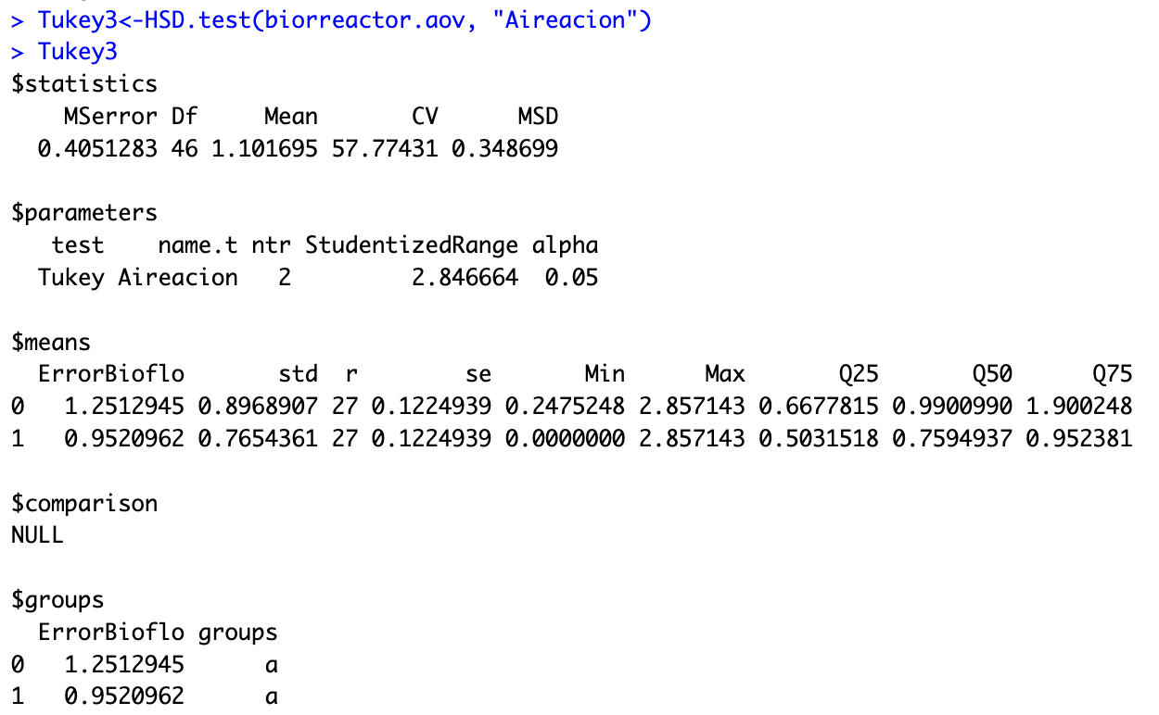
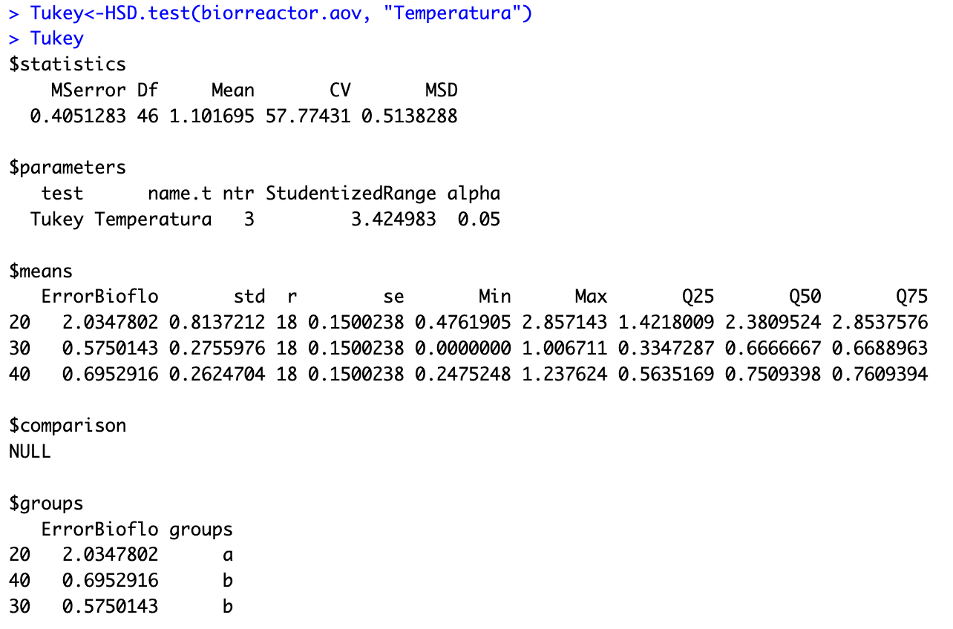
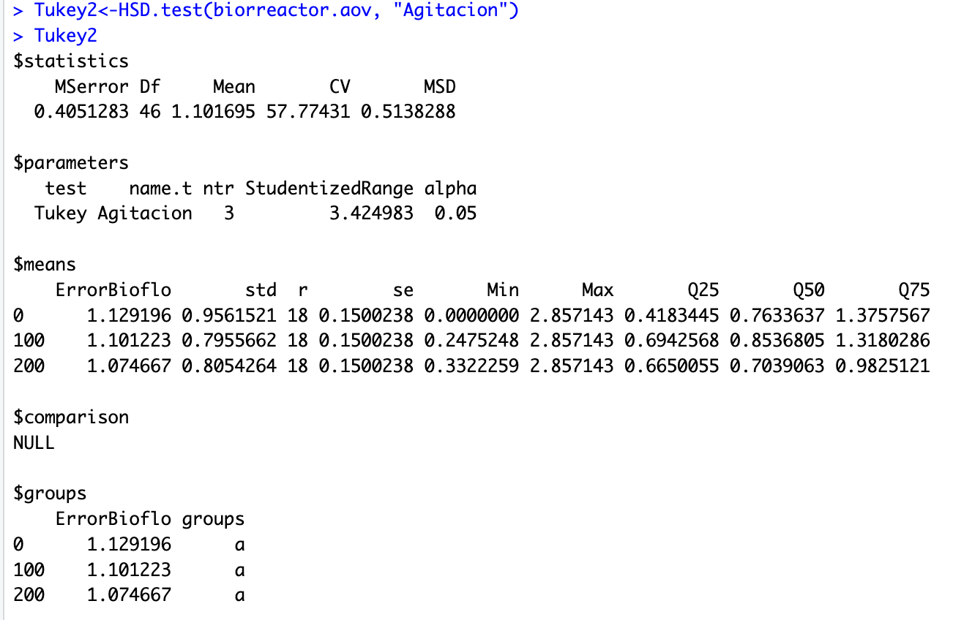
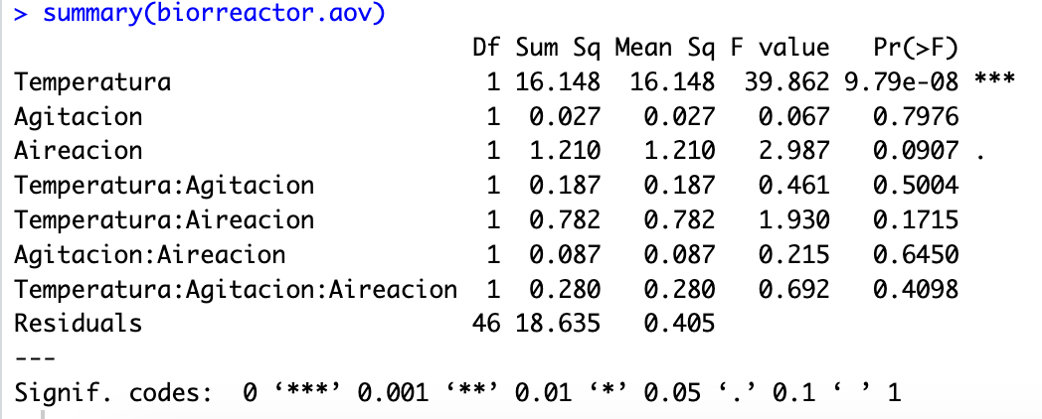
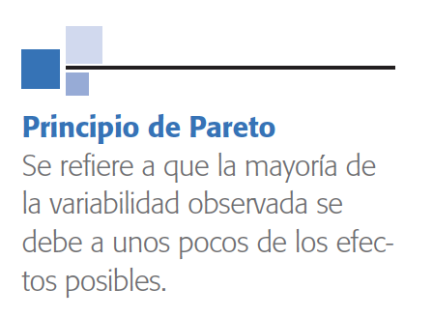
Efecto (Fuente de variabilidad) | Valor F Estadístico de prueba | Valor - p Significancia observada | Cuadrado medio | Efecto Estandarizado Error de Temperatura PT100 con respecto Bioflo115 | Distribución T de Student 46 Grados de libertad, 0.05 de alpha
Temperatura | 39.862 | 9.79E-08 | 16.148 | 4.019 | 1.678
Aireación | 2.987 | 0.091 | 1.210 | 1.100 | 1.678
Temperatura:Aireación | 1.930 | 0.172 | 0.782 | 0.884 | 1.678
Temperatura:Agitación:Aireación | 0.692 | 0.410 | 0.280 | 0.529 | 1.678
Temperatura:Agitación | 0.461 | 0.500 | 0.187 | 0.432 | 1.678
Agitación:Aireación | 0.215 | 0.645 | 0.870 | 0.295 | 1.678
Agitación | 0.067 | 0.798 | 0.028 | 0.164 | 1.678
Error |  |  | 0.405

Efecto Estandarizado Error de Temperatura PT100 con respecto Bioflo115

 |  |  |  |  |  | Temperatura | ErrorBioflo | Grupo | Desviación Estándar | Número de réplicas (r) | Error estándar (se) | Min | Max | Q25 | Q50 | Q75 | Agitación | ErrorBioflo | Grupo | Desviación Estándar | Número de réplicas (r) | Error estándar (se) | Min | Max | Q25 | Q50 | Q75 | Aireación | ErrorBioflo | Grupo | Desviación Estándar | Número de réplicas (r) | Error estándar (se) | Min | Max | Q25 | Q50 | Q75
 |  |  |  |  |  | 20.00 | 2.03 | a | 0.81 | 18.00 | 0.15 | 0.48 | 2.86 | 1.42 | 2.38 | 2.85 | 0.0 | 1.13 | a | 0.96 | 18.00 | 0.15 | 0.00 | 2.86 | 0.42 | 0.76 | 1.38 | 0 | 1.25 | a | 0.90 | 27.00 | 0.12 | 0.25 | 2.86 | 0.67 | 0.99 | 1.90
 |  |  |  |  |  | 30.00 | 0.57 | b | 0.28 | 18.00 | 0.15 | 0.00 | 1.01 | 0.33 | 0.67 | 0.67 | 100.0 | 1.10 | a | 0.80 | 18.00 | 0.15 | 0.25 | 2.86 | 0.69 | 0.85 | 1.32 | 1 | 0.95 | a | 0.77 | 27.00 | 0.12 | 0.00 | 2.86 | 0.50 | 0.76 | 0.95
 |  |  |  |  |  | 40.00 | 0.70 | b | 0.26 | 18.00 | 0.15 | 0.25 | 1.24 | 0.56 | 0.75 | 0.76 | 200.0 | 1.07 | a | 0.81 | 18.00 | 0.15 | 0.33 | 2.86 | 0.67 | 0.70 | 0.98

Análisis R TempPT100 (1)
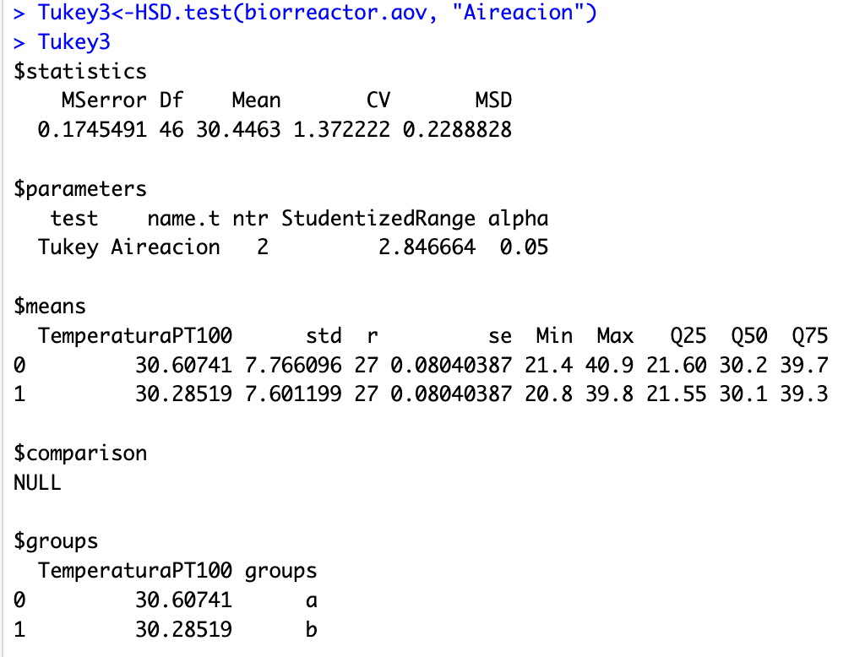
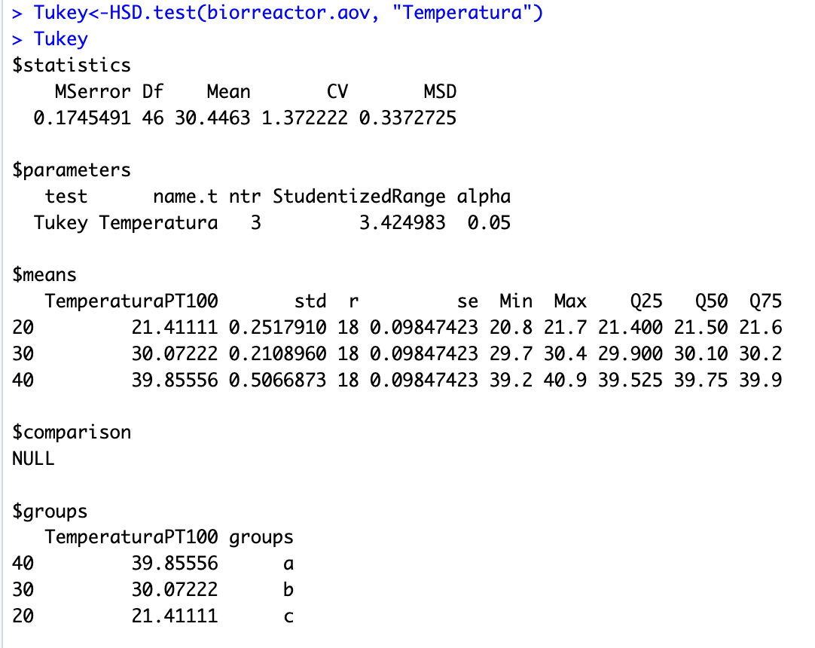
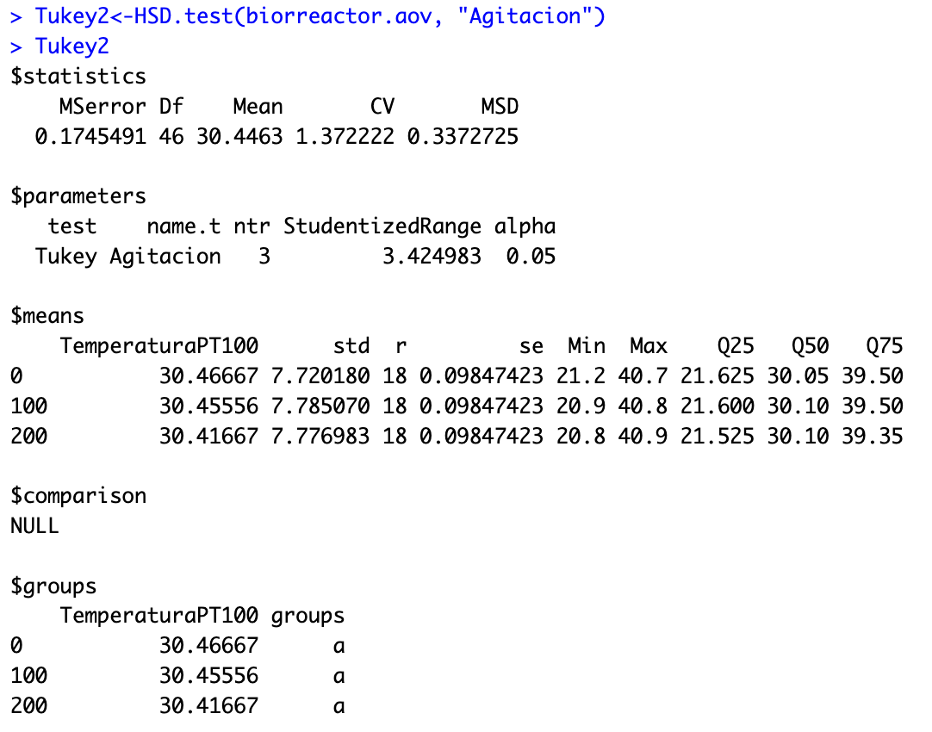
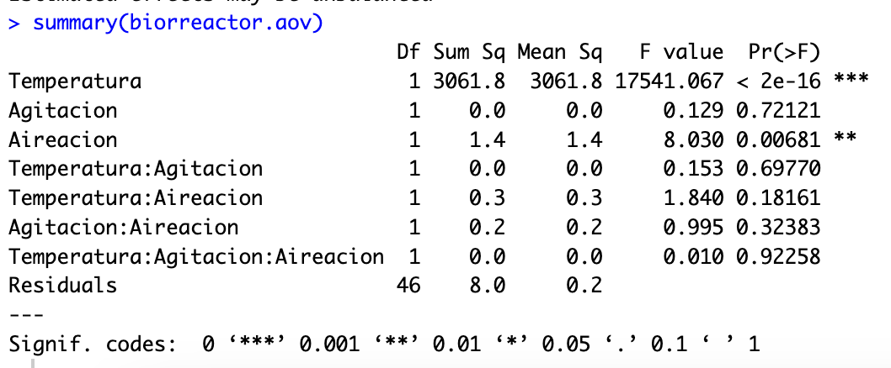
Efecto (Fuente de variabilidad) | Valor F Estadístico de prueba | Valor - p Significancia observada | Cuadrado medio | Efecto Estandarizado de la Temperatura PT100 con respecto a Bioflo115 | Distribución T de Student 46 Grados de libertad, 0.05 de alpha
Temperatura | 17541.067 | 2.00E-16 | 3061.800 | 55.333 | 1.678 |  |  |  |  |  |  |  | Las variables son Suficientemente robusta que no se afectan por ruido
Aireación | 8.030 | 0.007 | 1.400 | 1.184 | 1.678
Temperatura:Aireación | 1.840 | 0.182 | 0.300 | 0.567 | 1.678
Agitación:Aireación | 0.995 | 0.324 | 0.200 | 0.417 | 1.678
Temperatura:Agitación | 0.153 | 0.698 | 0.000 | 0.163 | 1.678
Agitación | 0.129 | 0.721 | 0.000 | 0.150 | 1.678
Temperatura:Agitación:Aireación | 0.010 | 0.923 | 0.000 | 0.041 | 1.678
Error |  |  | 0.200

Efecto Estandarizado de la Temperatura PT100 con respecto a Bioflo115 (sin Efecto de Temperatura)

 |  |  |  |  |  | Temperatura | TemperaturaPT100 | Grupos | Desviación Estándar | Número de réplicas (r) | Error estándar (se) | Min | Max | Q25 | Q50 | Q75 | Agitación | TemperaturaPT100 | Grupos | Desviación Estándar | Número de réplicas (r) | Error estándar (se) | Min | Max | Q25 | Q50 | Q75 | Aireación | TemperaturaPT100 | Grupos | Desviación Estándar | Número de réplicas (r) | Error estándar (se) | Min | Max | Q25 | Q50 | Q75
 |  |  |  |  |  | 20.00 | 21.41 | a | 0.25 | 18.00 | 0.98 | 20.80 | 21.70 | 21.40 | 21.50 | 21.60 | 0.0 | 30.47 | a | 7.72 | 18.00 | 0.10 | 21.20 | 40.70 | 21.63 | 30.05 | 39.50 | 0 | 30.61 | a | 7.77 | 27.00 | 0.08 | 21.40 | 40.90 | 21.60 | 30.20 | 39.70
 |  |  |  |  |  | 30.00 | 30.07 | c | 0.21 | 18.00 | 0.98 | 29.70 | 30.40 | 29.90 | 30.10 | 30.20 | 100.0 | 30.46 | a | 7.79 | 18.00 | 0.10 | 20.90 | 40.80 | 21.60 | 30.10 | 39.50 | 1 | 30.29 | b | 7.60 | 27.00 | 0.08 | 20.80 | 39.80 | 21.55 | 30.10 | 39.30
 |  |  |  |  |  | 40.00 | 39.86 | b | 0.51 | 18.00 | 0.98 | 39.20 | 40.90 | 39.53 | 39.75 | 39.90 | 200.0 | 30.42 | a | 7.78 | 18.00 | 0.10 | 20.80 | 40.90 | 21.53 | 30.10 | 39.50

Análisis R ErrorBioflo (2)
